Feast Art
Key | ตัวหลักตอนสู้ | ตัวจิ๋วในแมพ | ชื่อ (TH) | Name (EN) | รายละเอียด

MONSTER_ORANGECAT | 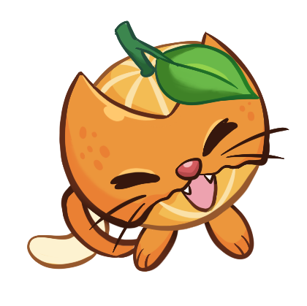 | 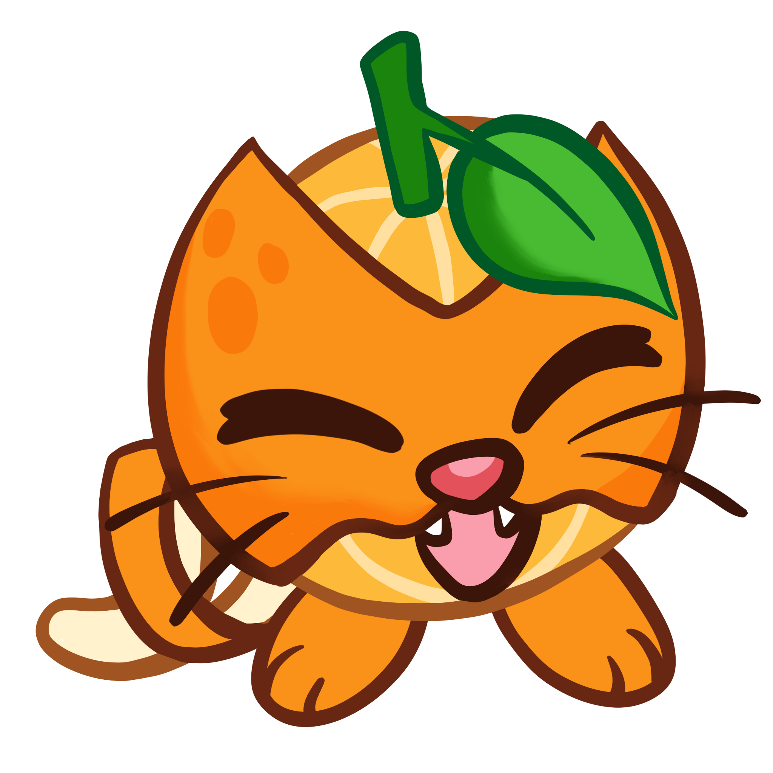 | แงวส้ม | Orange Cat | แมว+ส้ม
MONSTER_ONPIRENION | 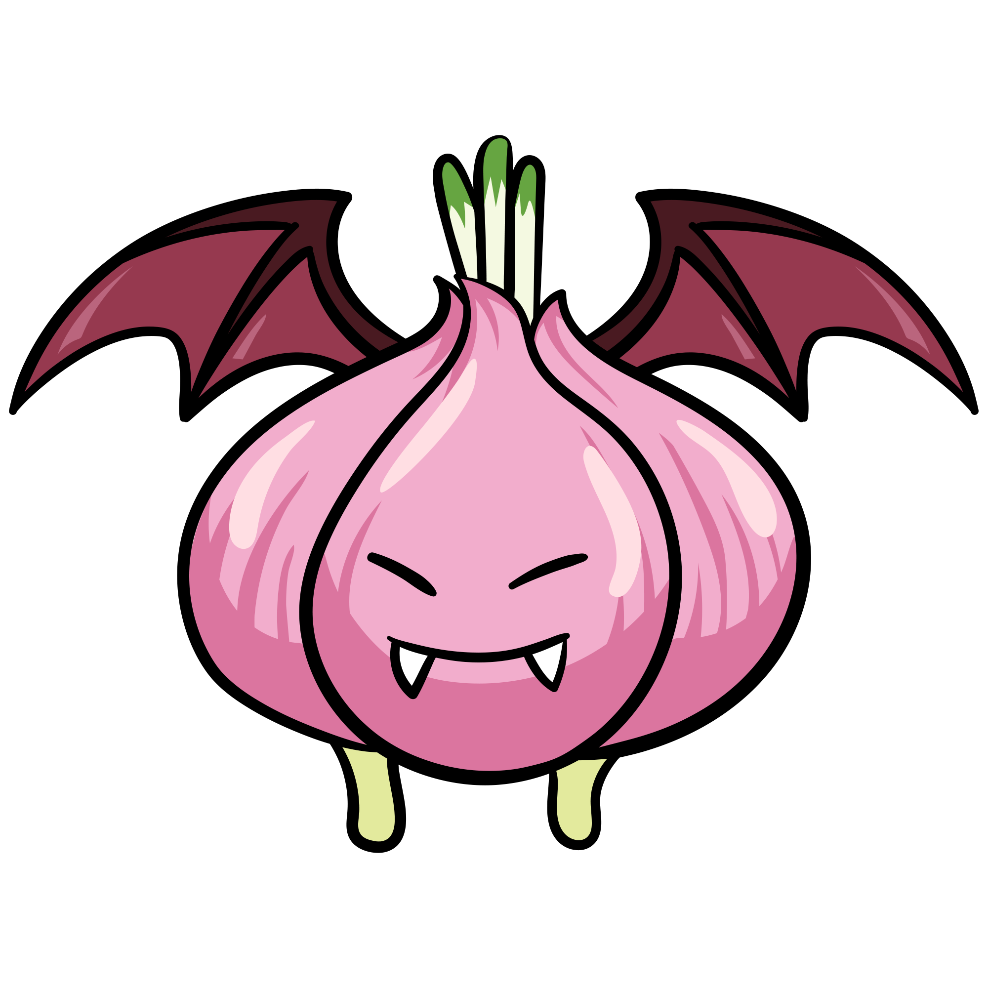 | 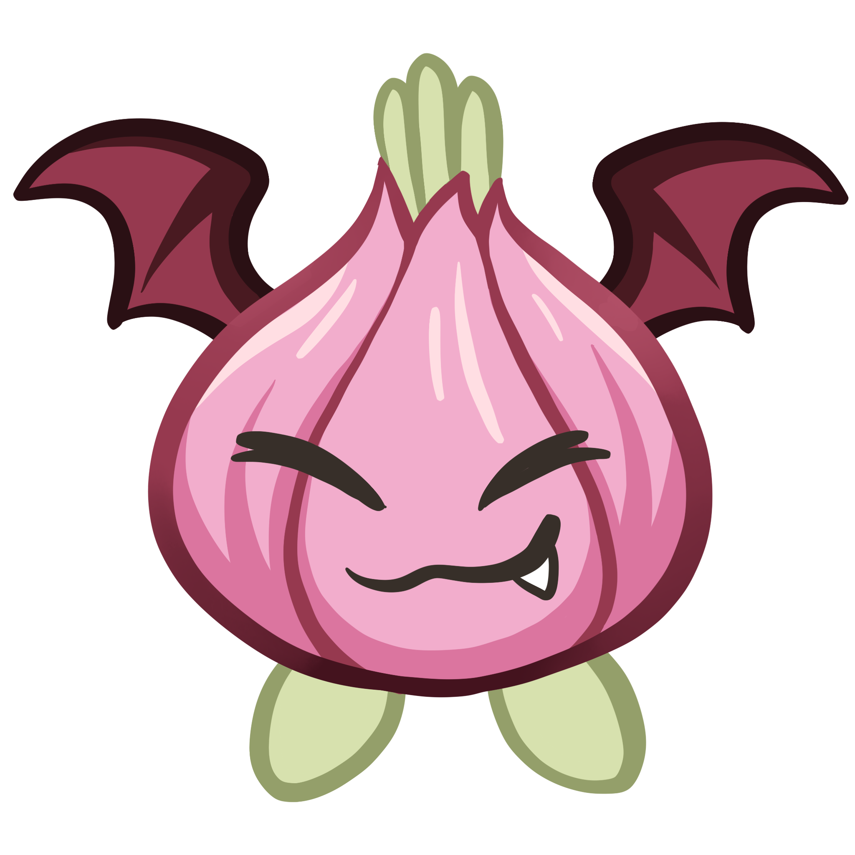 | หัวหอมแดรกคูลา | Onpirenion | ค้างคาว+หัวหอม
MONSTER_MUSHROOMRAT | 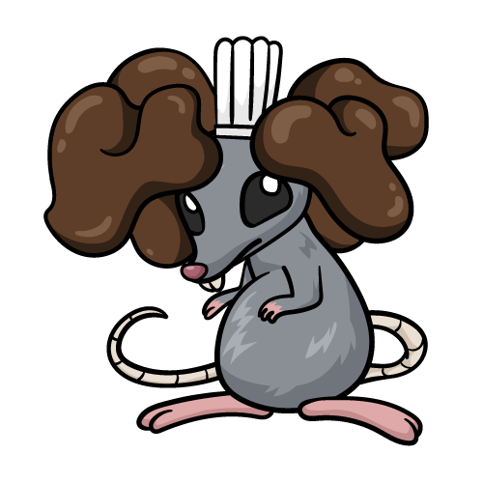 | 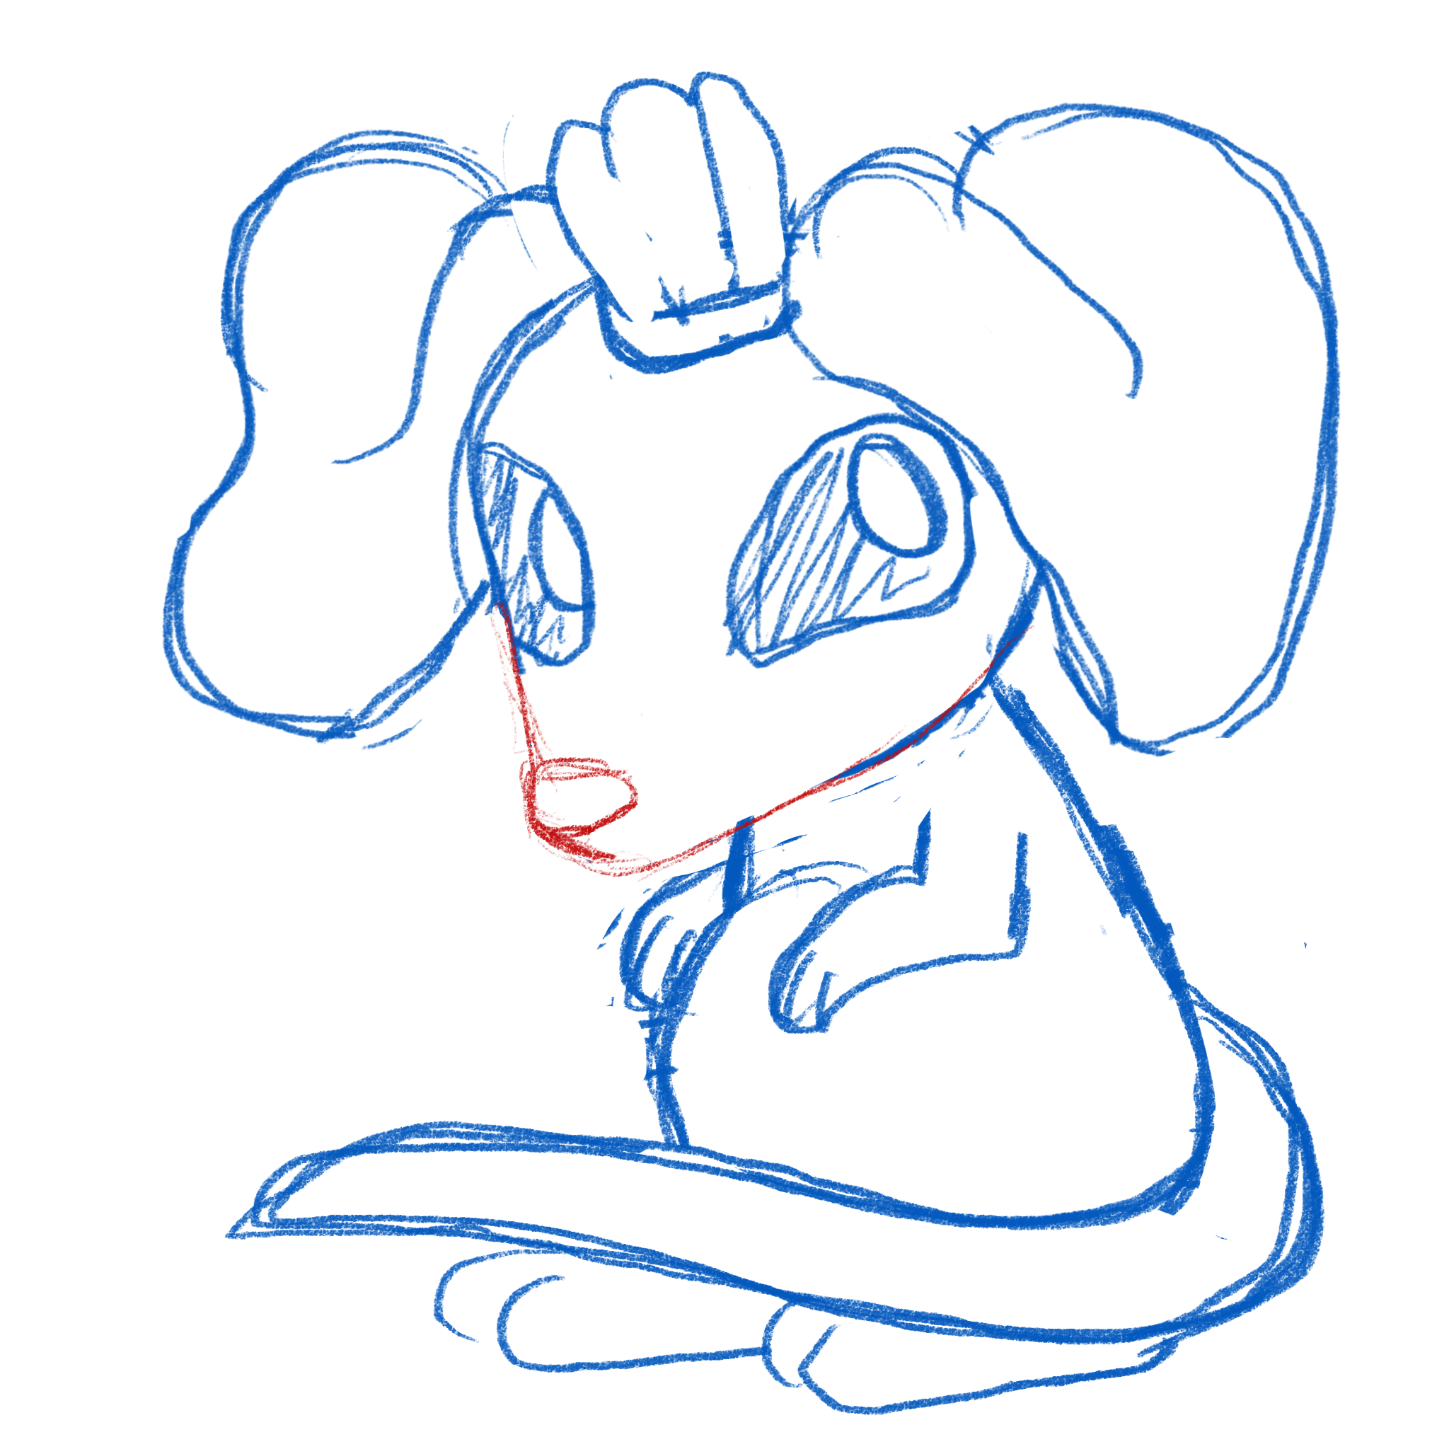 | หนูหูเห็ด | Mushroom Rat | หนู+เห้ดหูหนู
MONSTER_CABBAGEDOG |  | 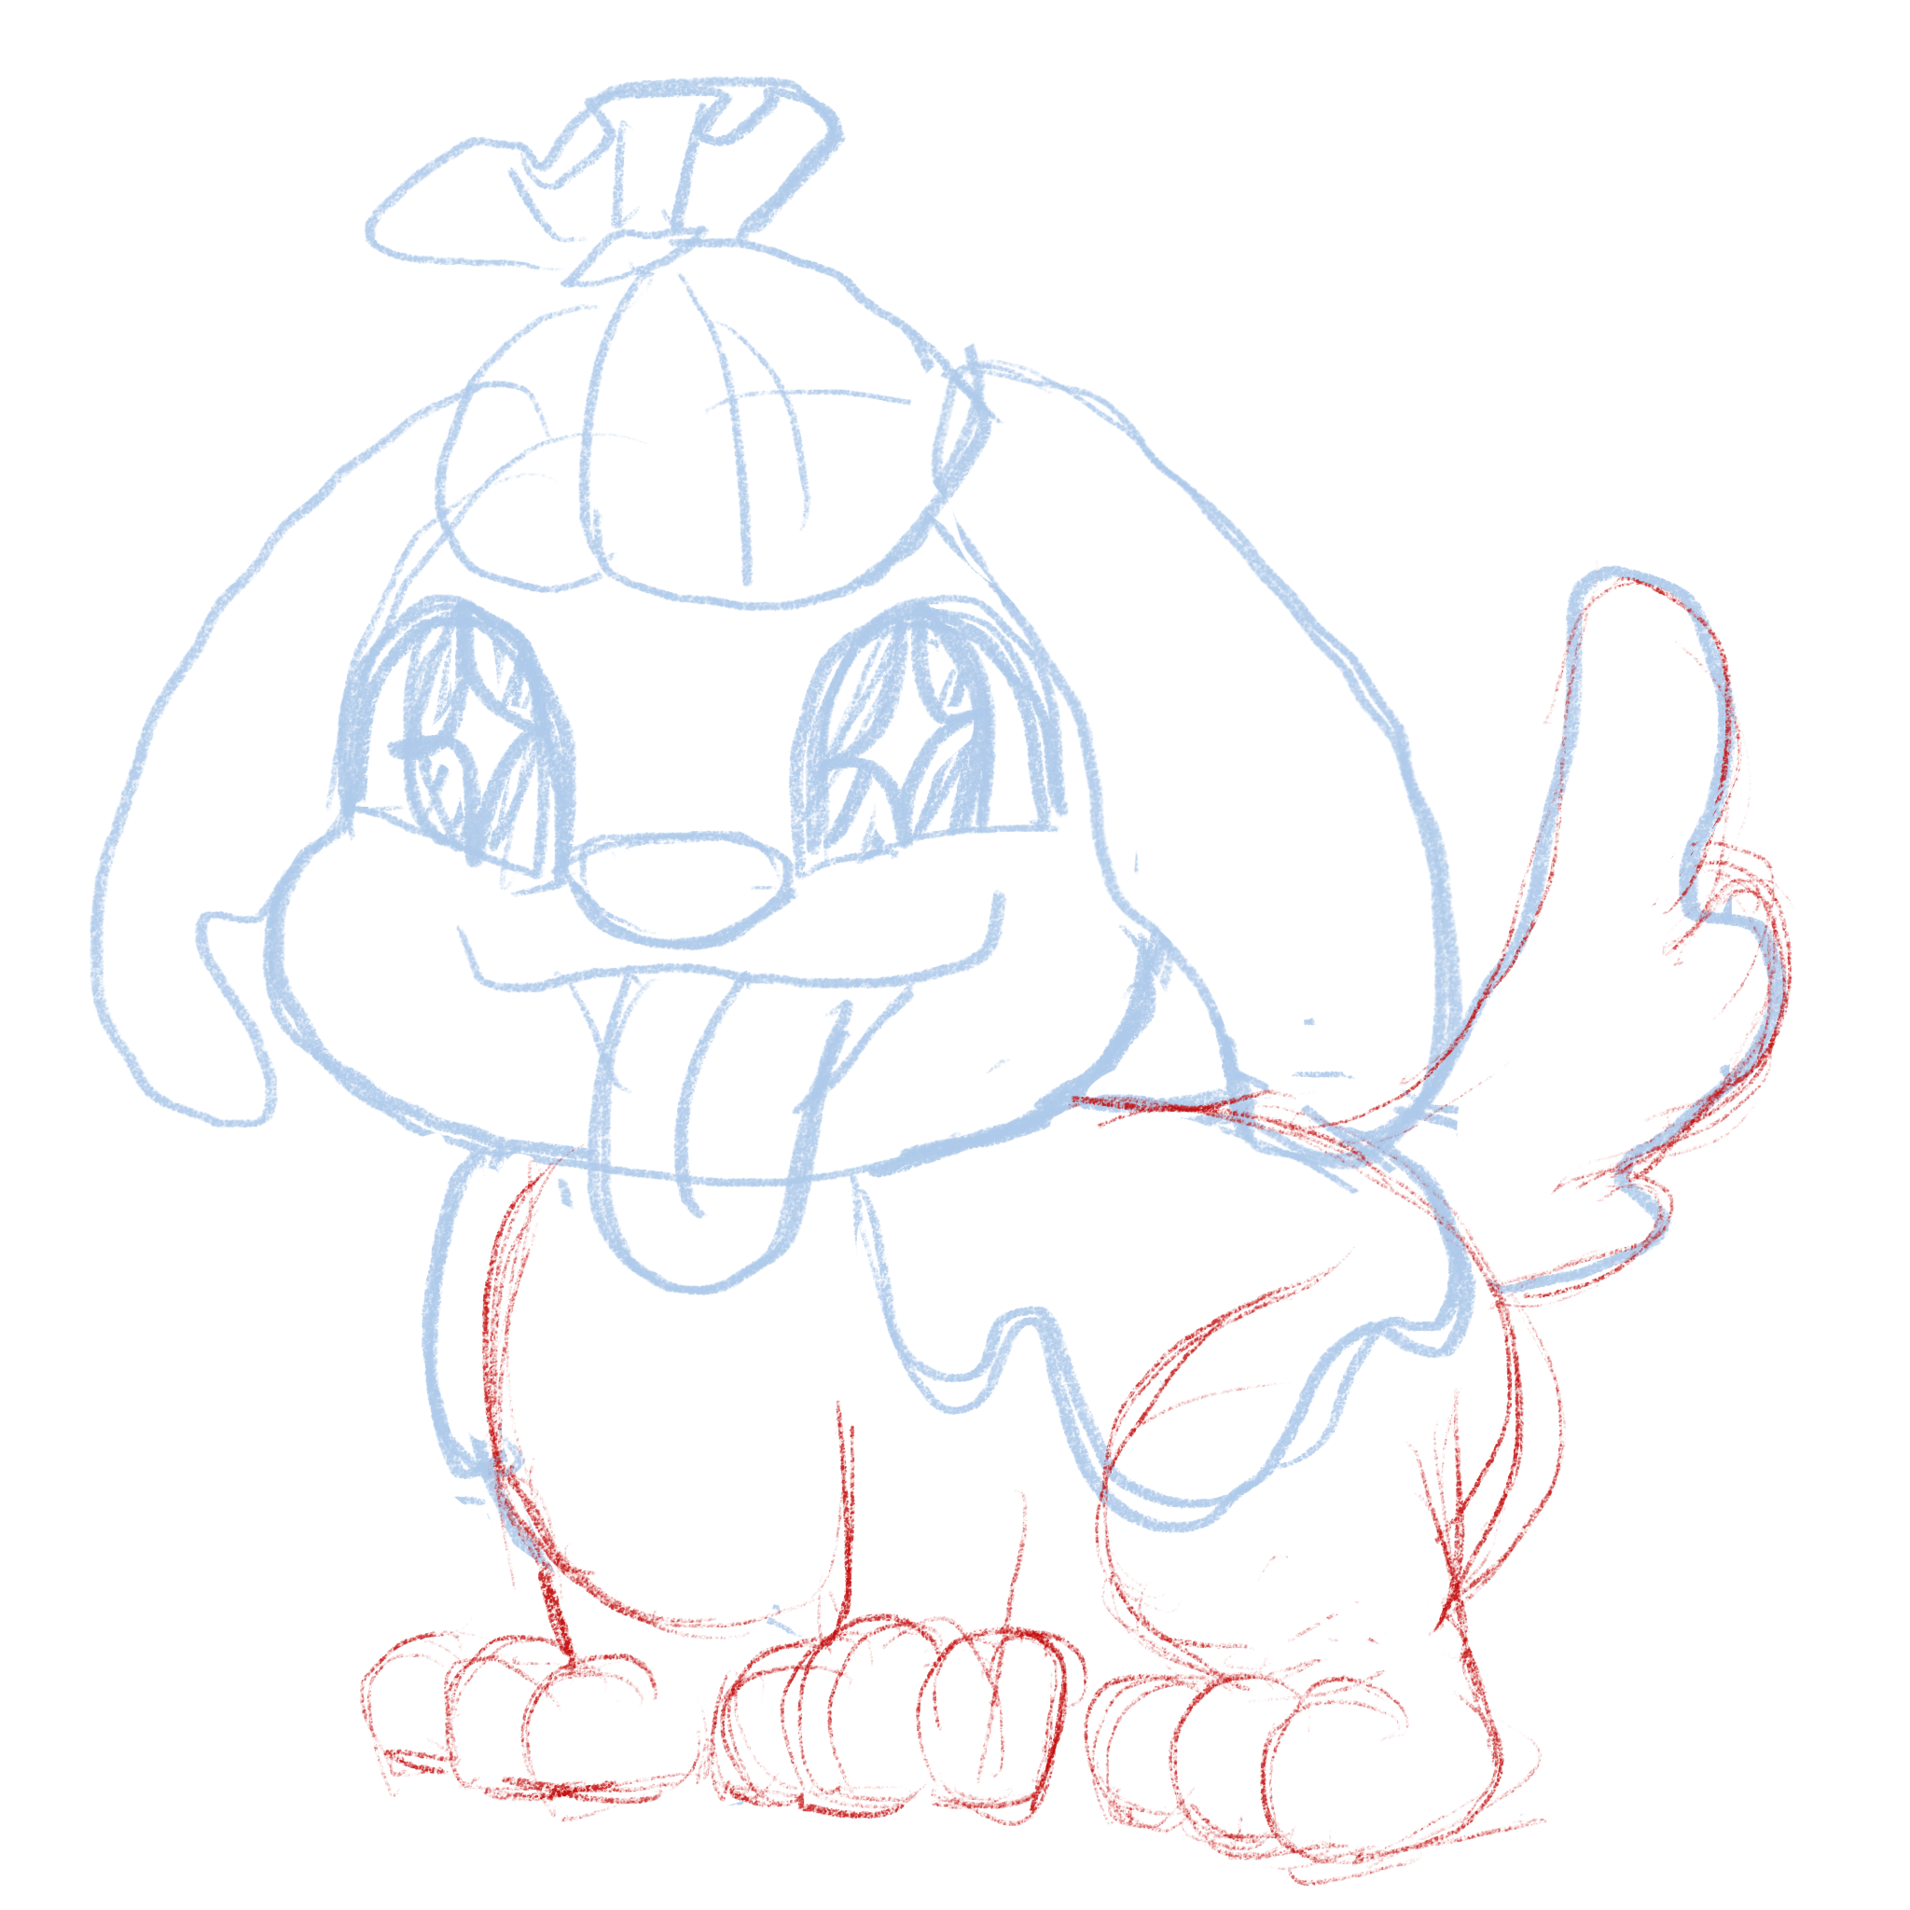 | หมาผักกาด | Cabbage dog | หมา+ผักกาด (อาจจะซ้ำ ออกแบบใหม่ได้)
MONSTER_CHERRYBIRD | 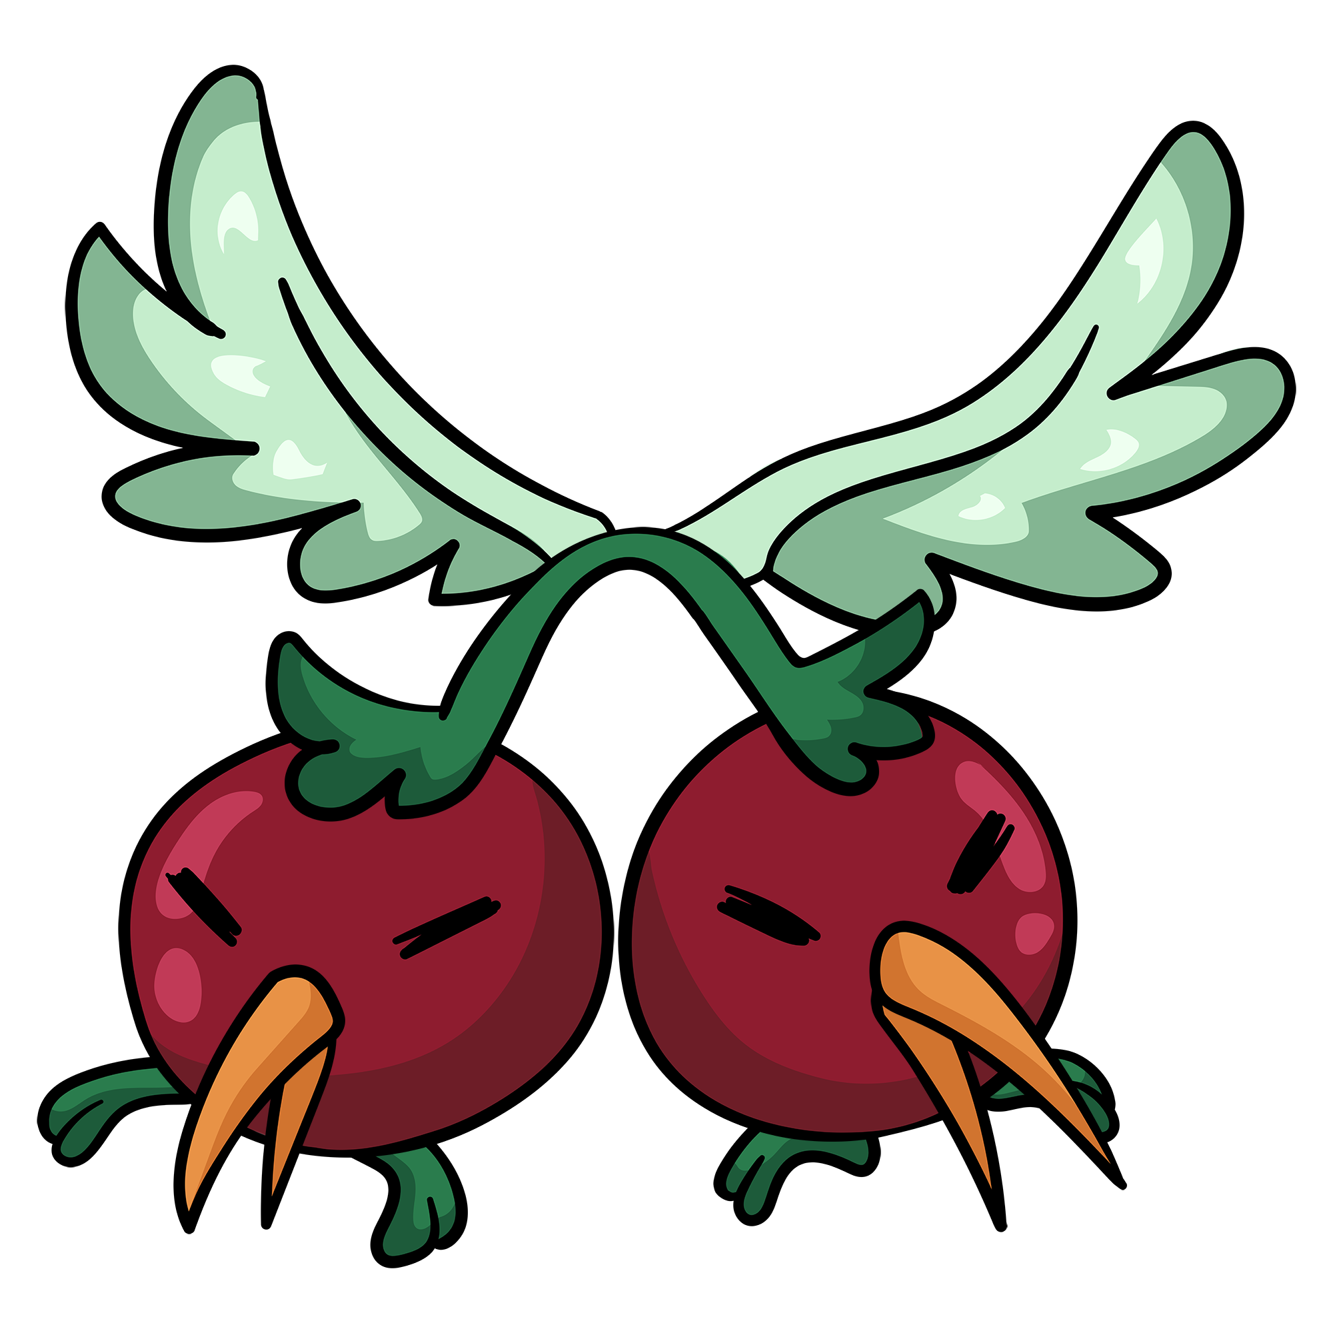 | 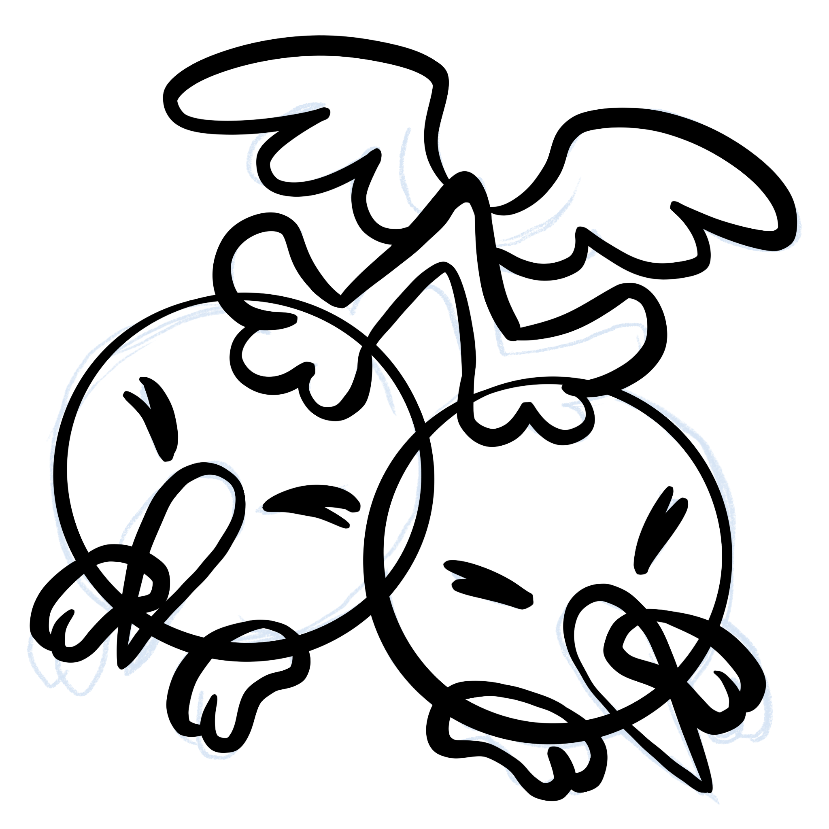 | นกเชอรี่ | Cherry Bird | นก + เชอร์รี่
MONSTER_PUDDINGCRAP | 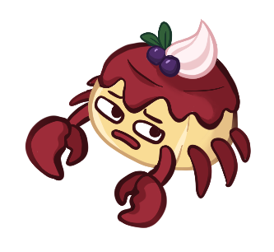 | 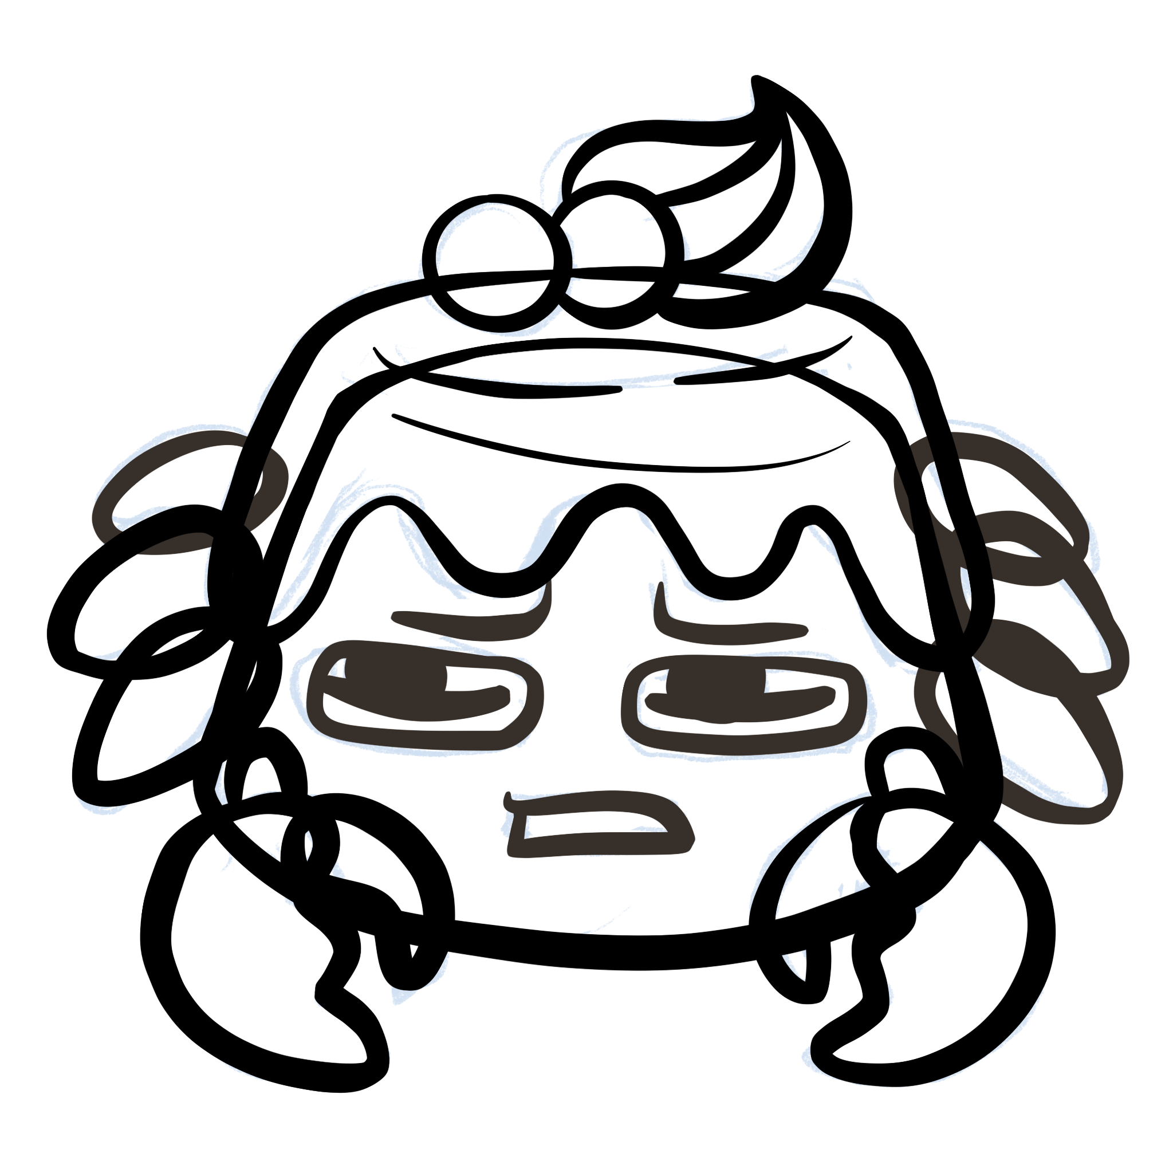 | ปู๊ดดิ้ง | Pudding Crab | ปู + พุดดิ้ง
MONSTER_SUGARTIGER | 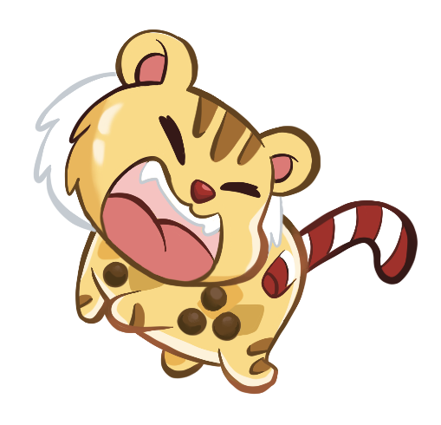 |  | เสื้อโฮกน้ำตาลปี๊บ | Sugar Tiger | เสือ + ชานมไข่มุก
MONSTER_SPICYHEDGEHOG | 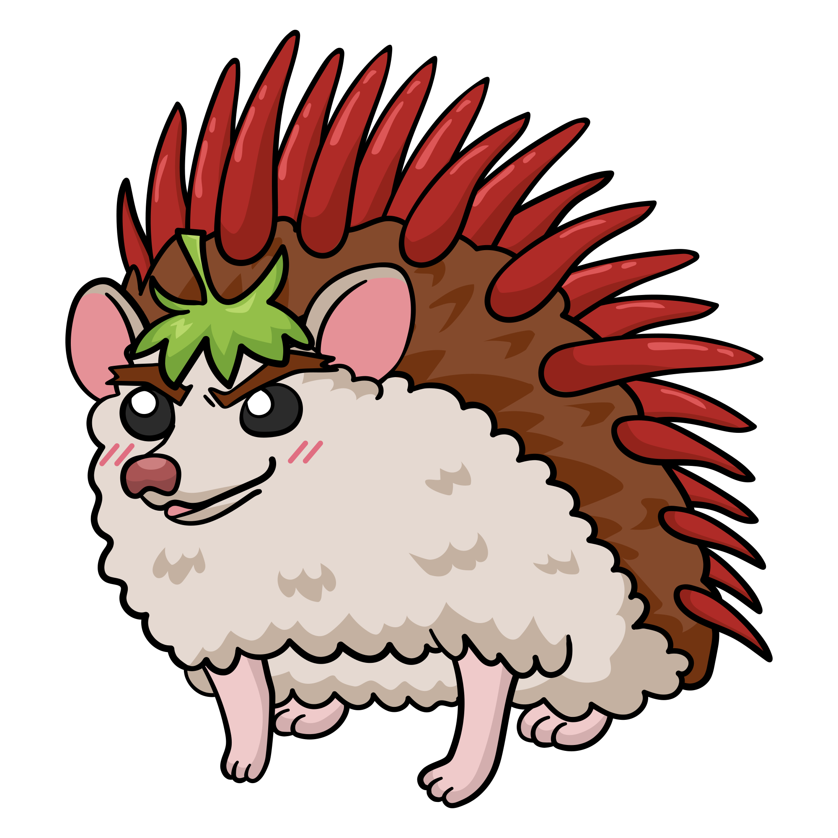 | 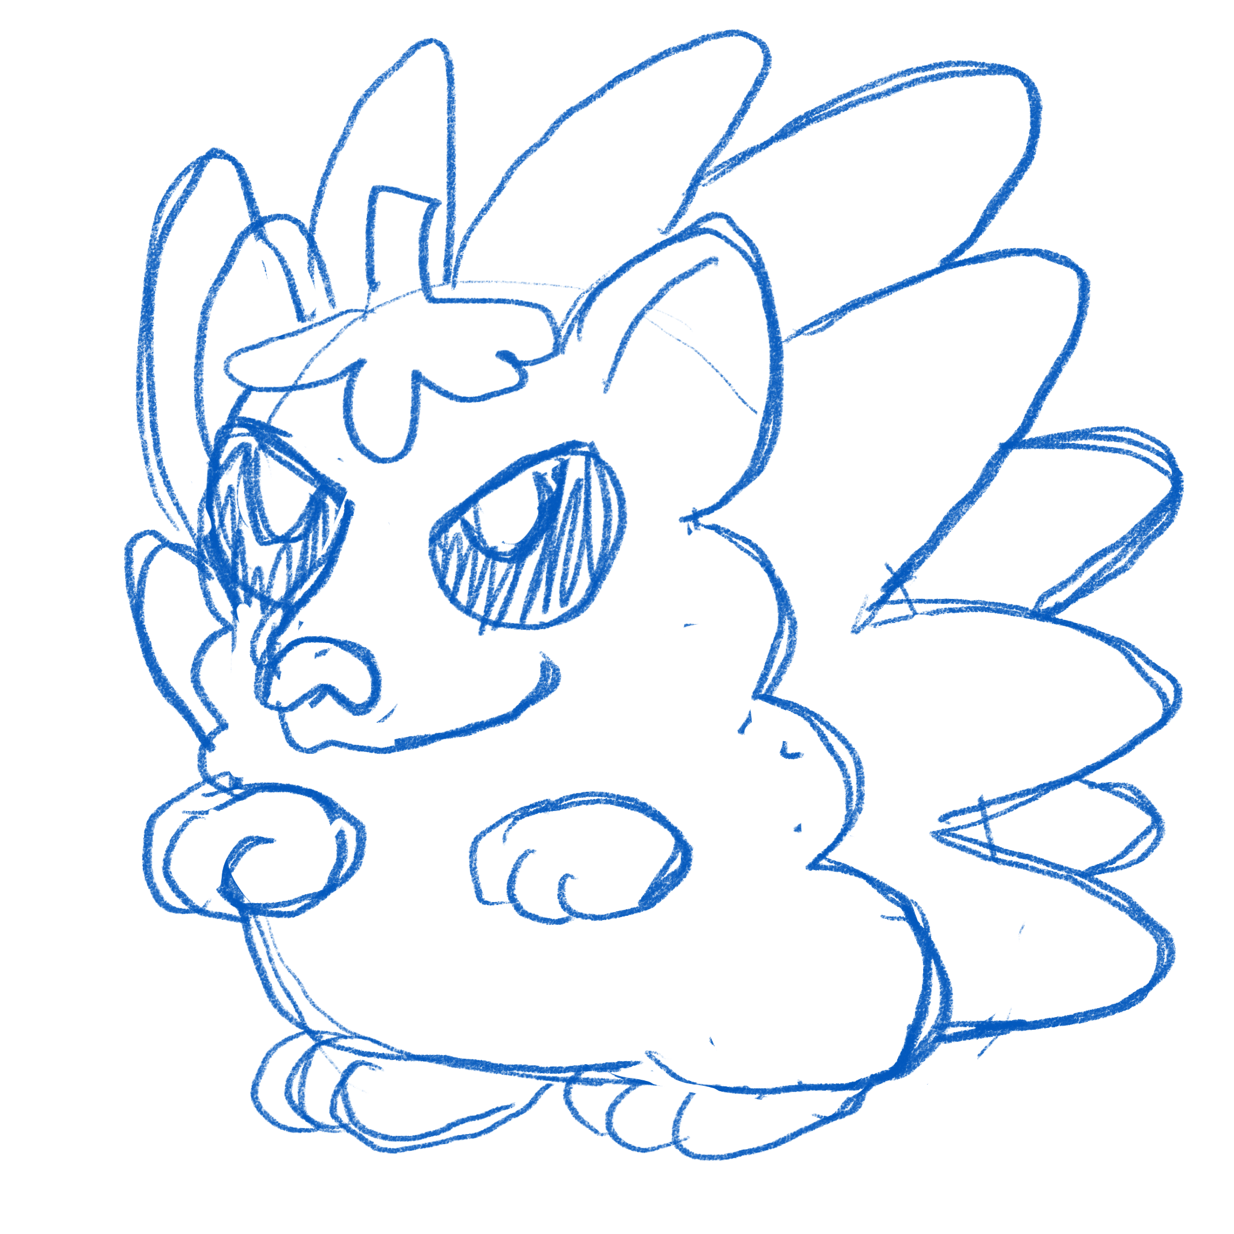 | เม่นพริก | Spicy Hedgehog | เม่น + พริก
MONSTER_BLUEFIN | 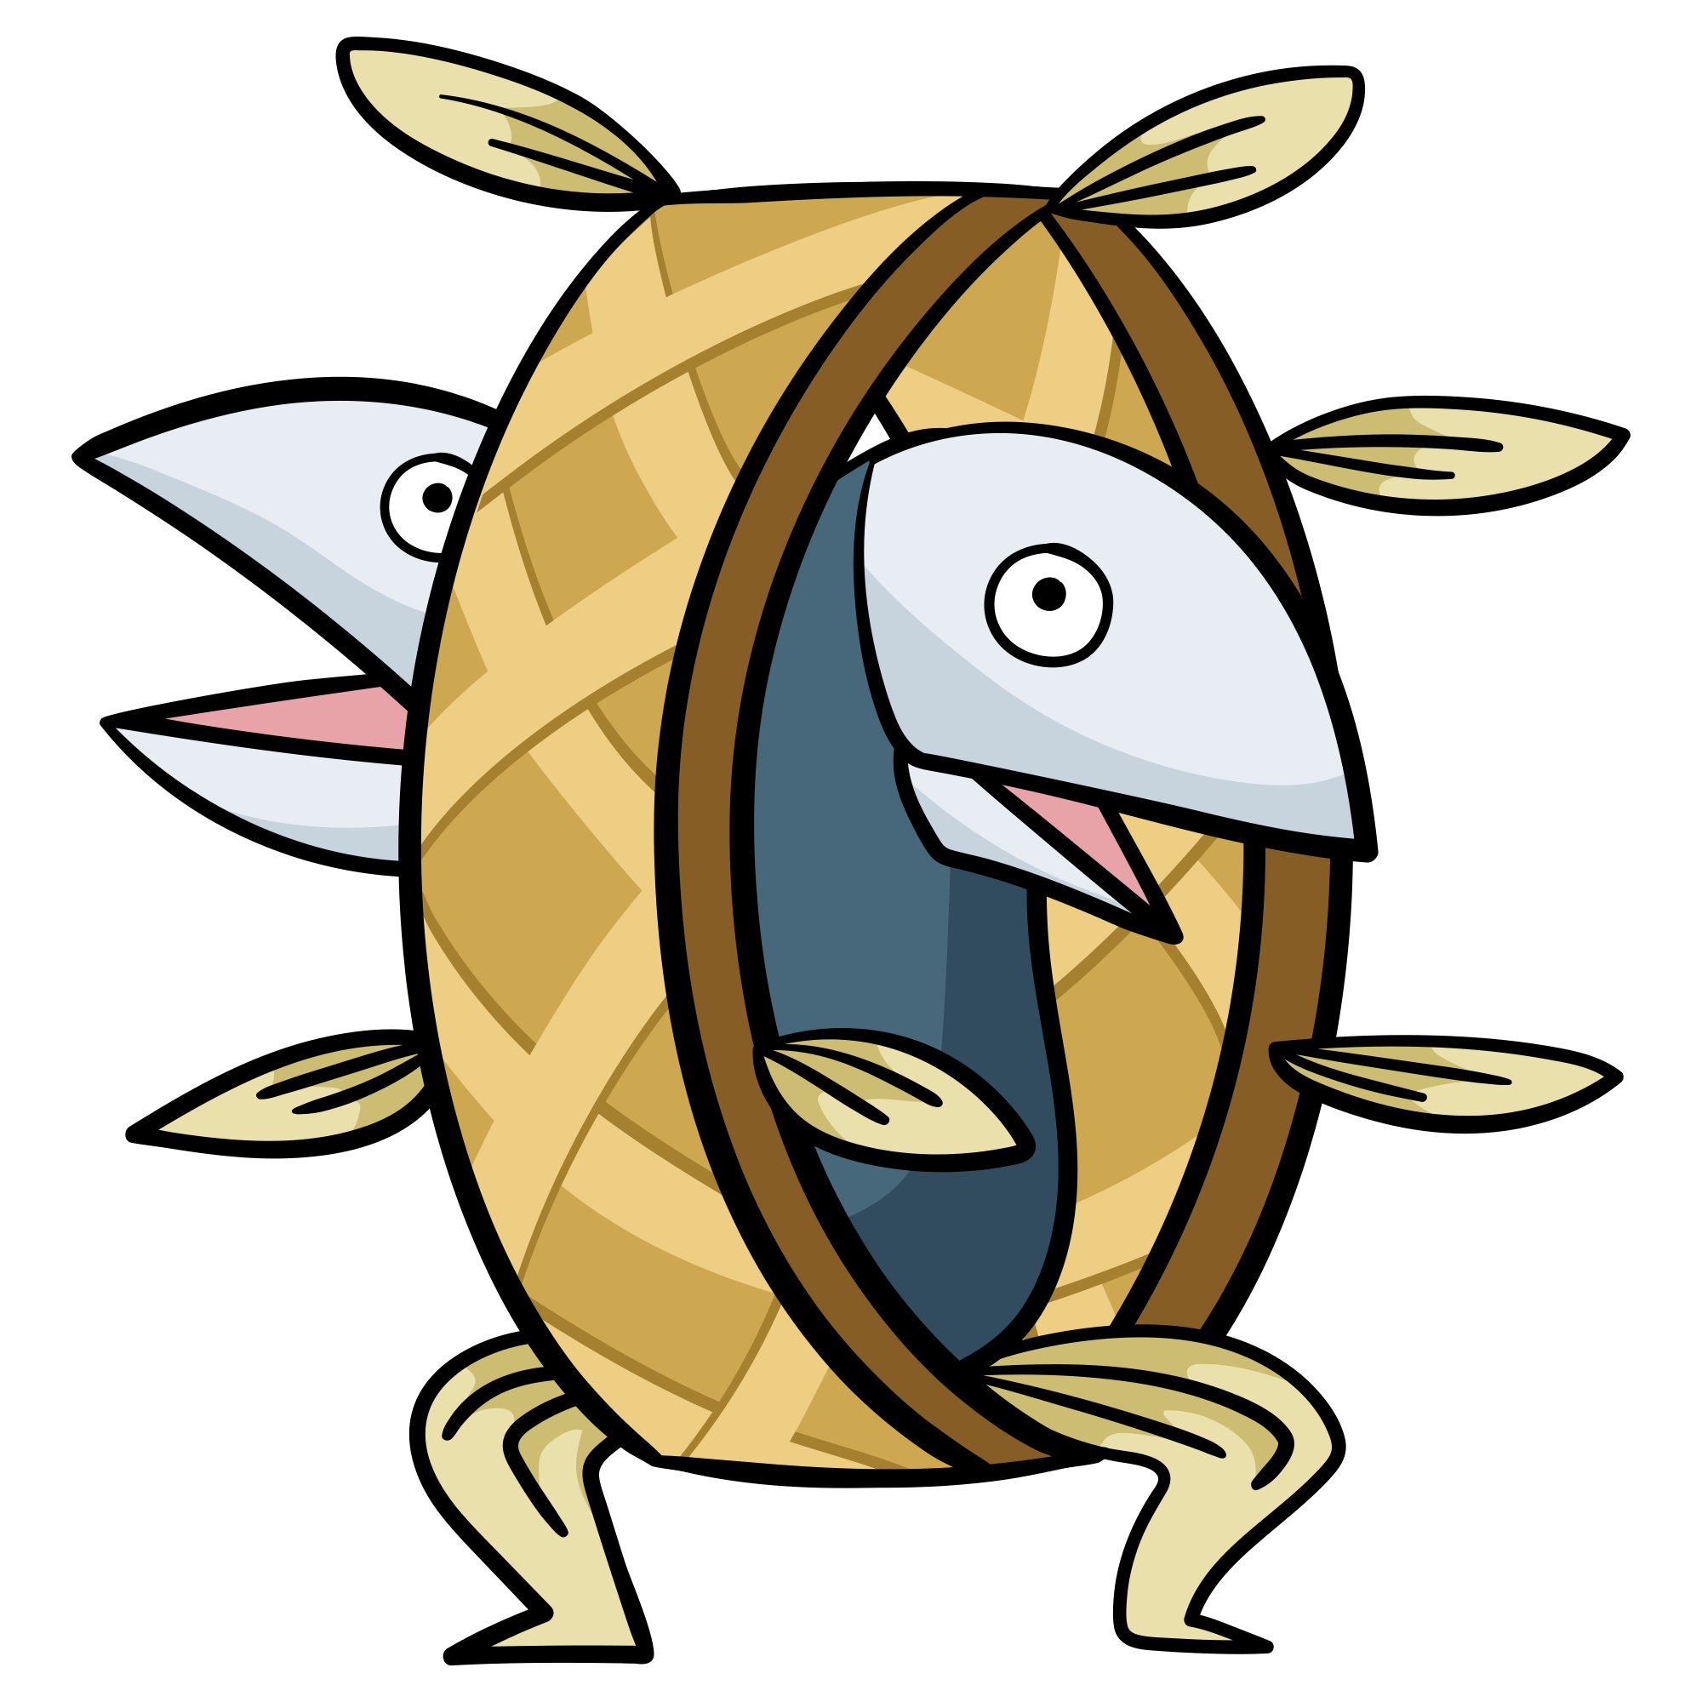 | 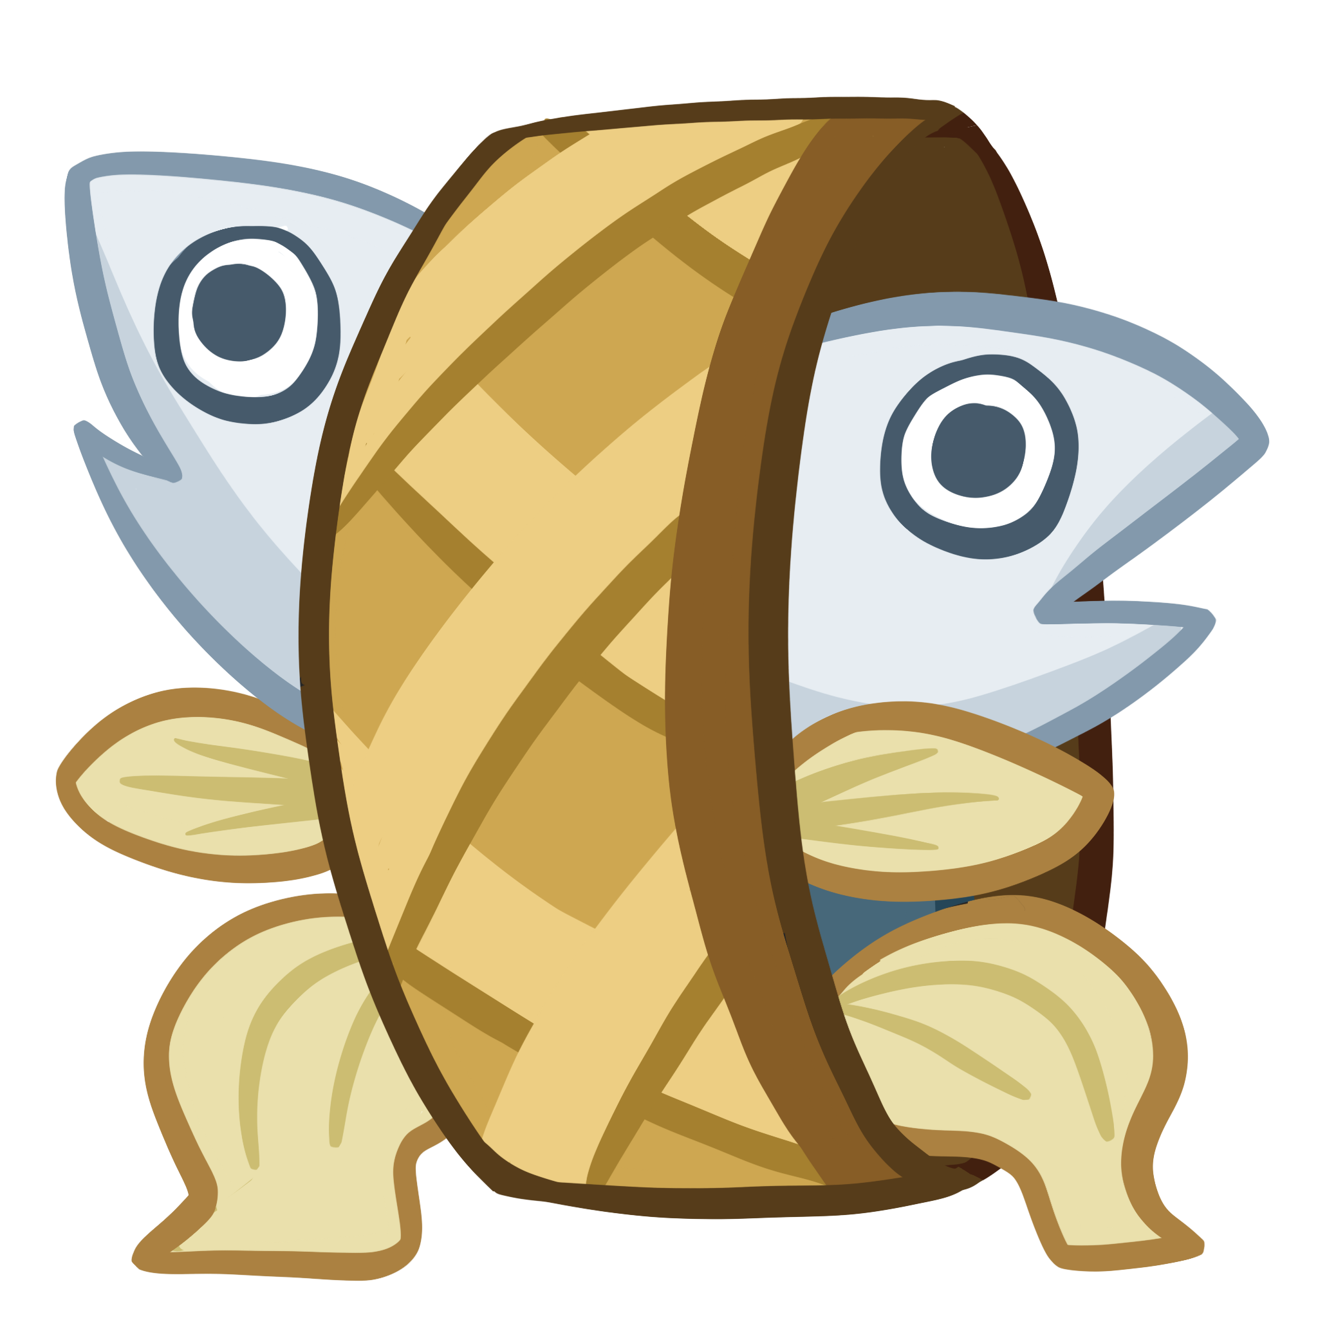 | ปลาทูเพื่อนรัก | Bluefin In love | ปลาทูแม่กลอง
MONSTER_PIZZATURTLE | 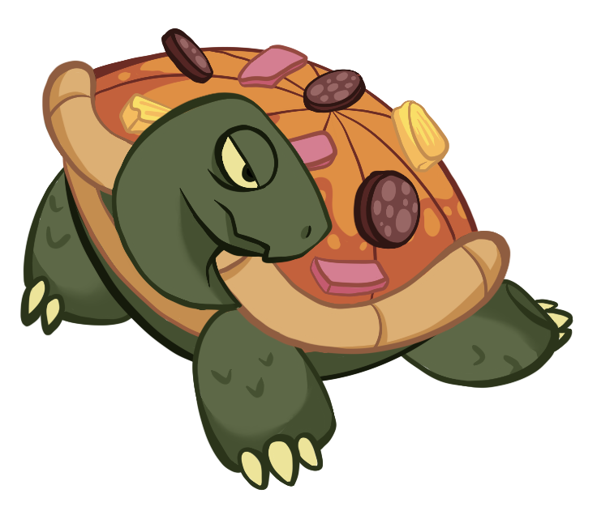 | 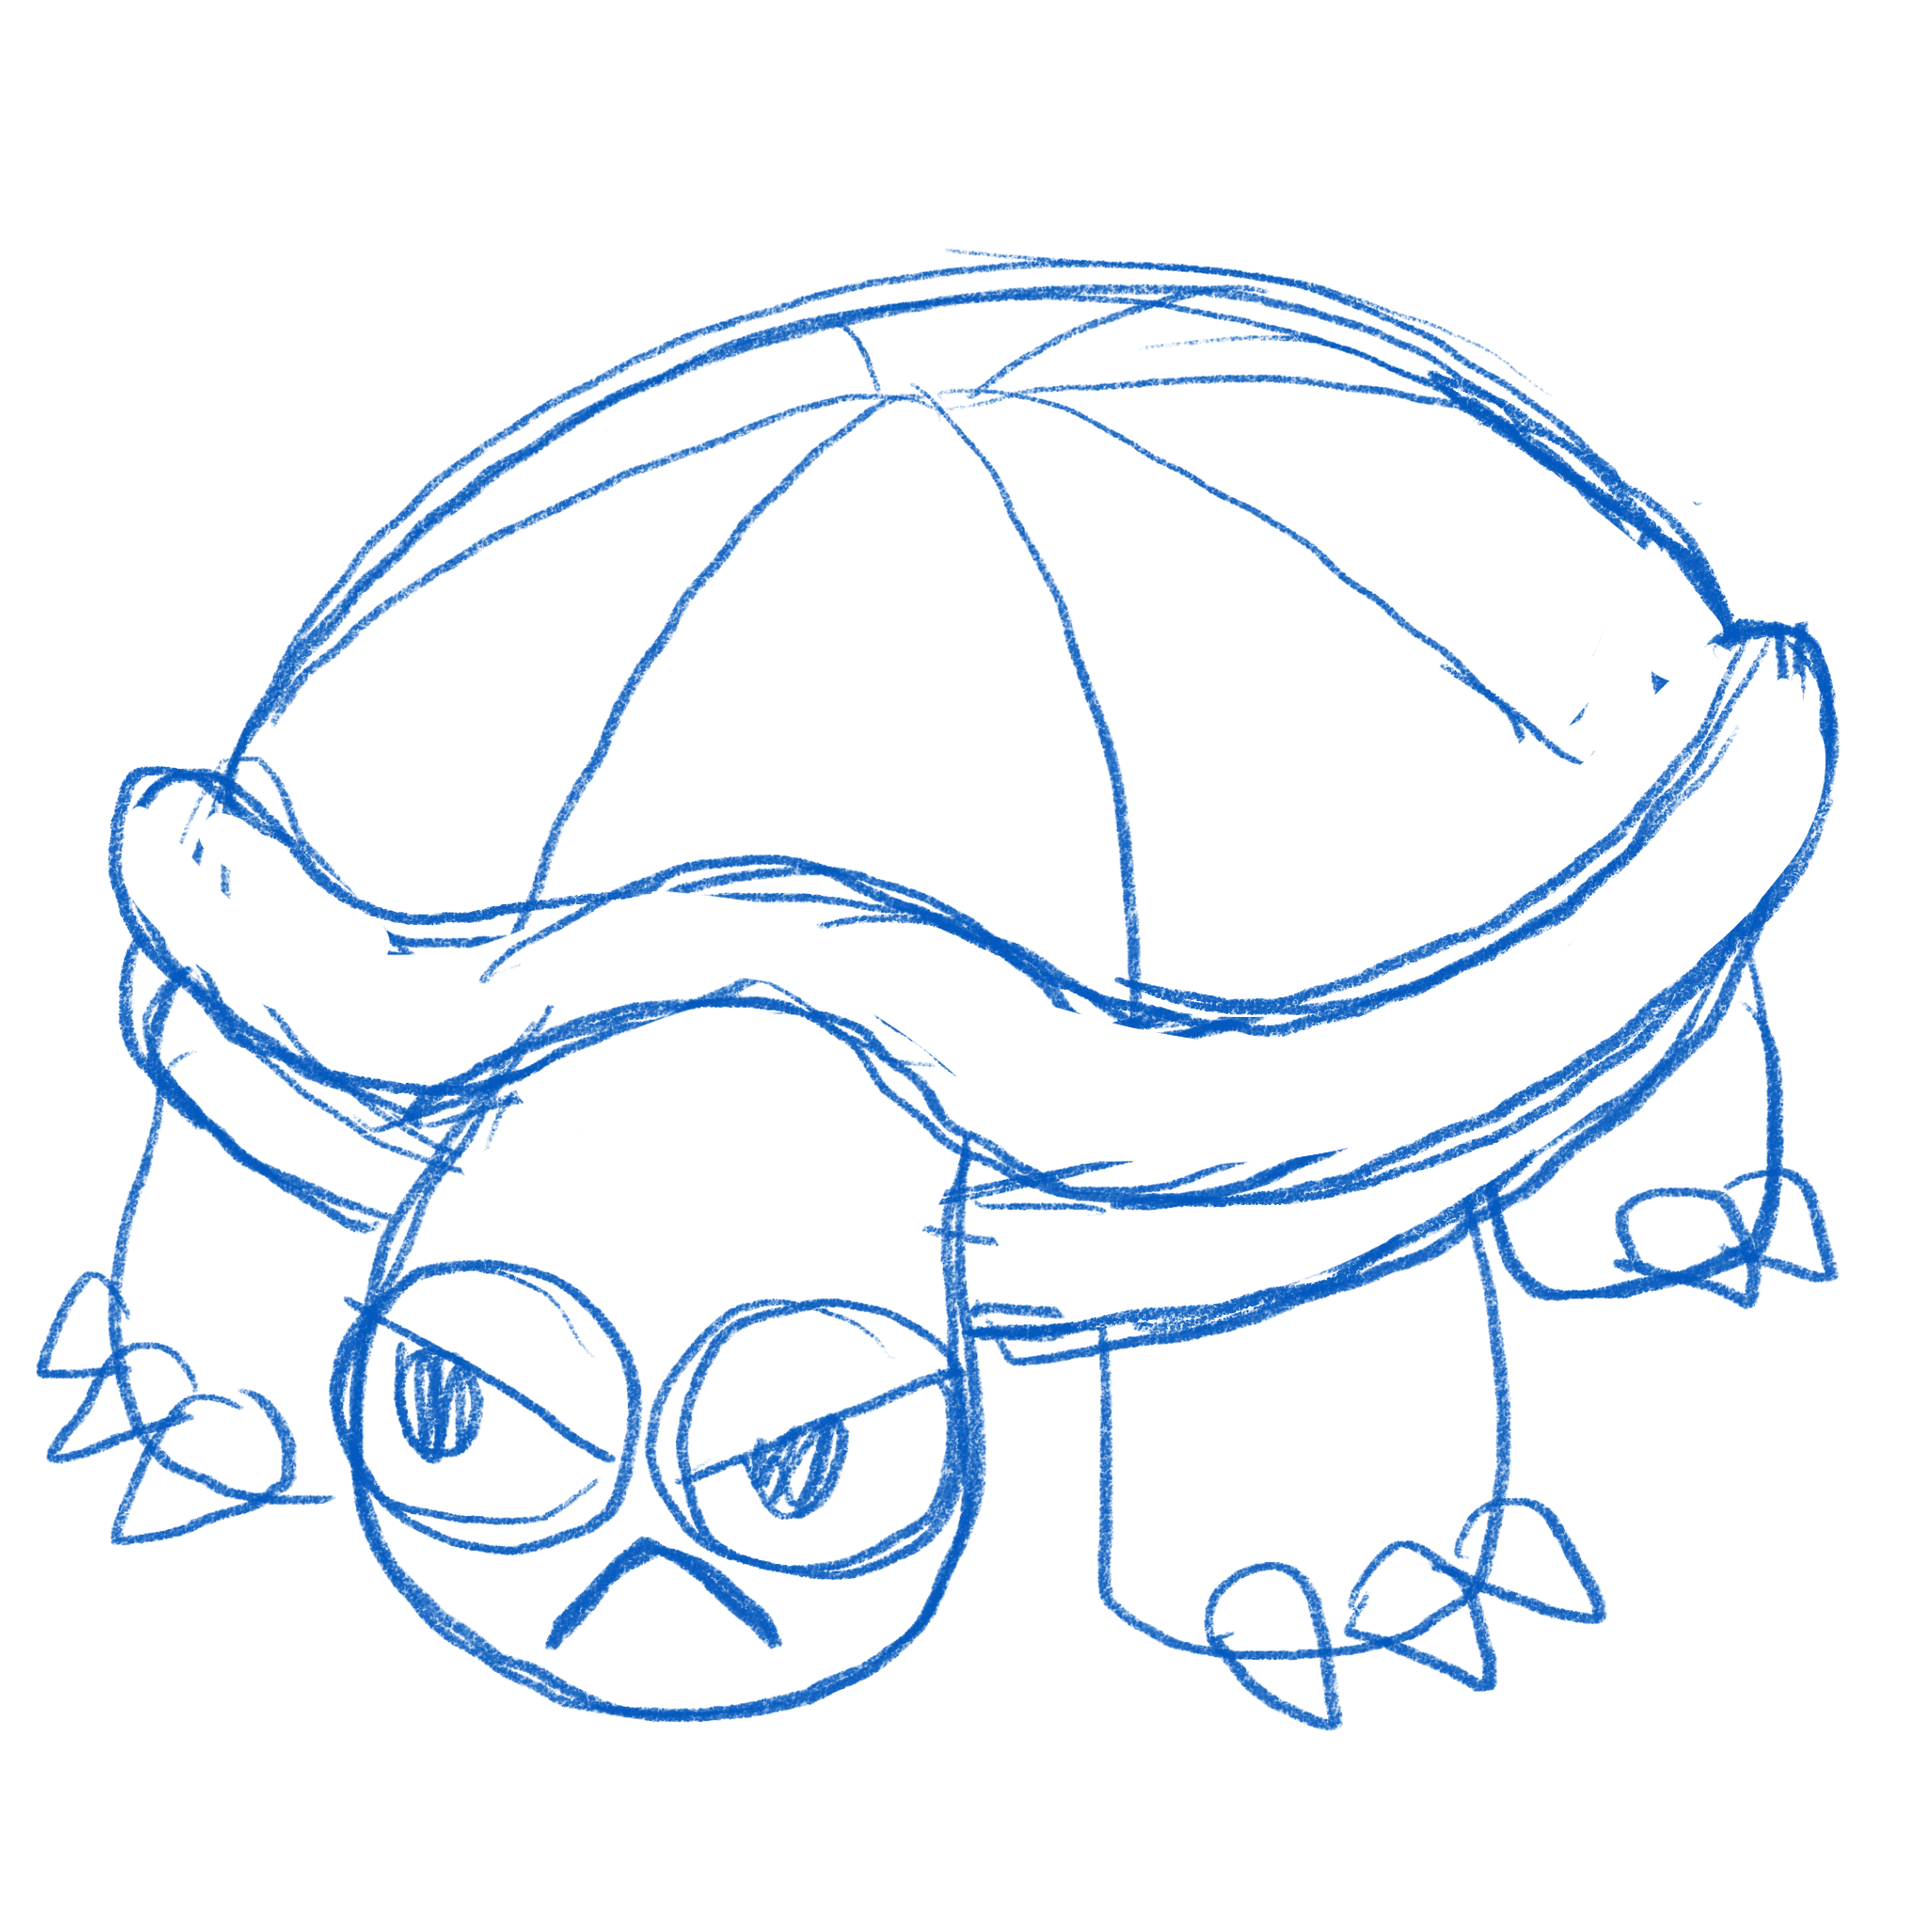 | เต่าพิซซ่า | Pizza Turtle | เต่า + พิซซ่า
MONSTER_DURAINBOMB | 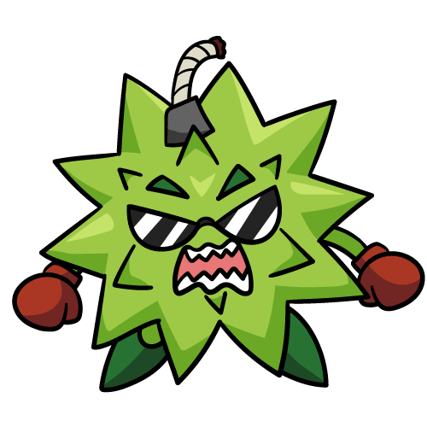 | 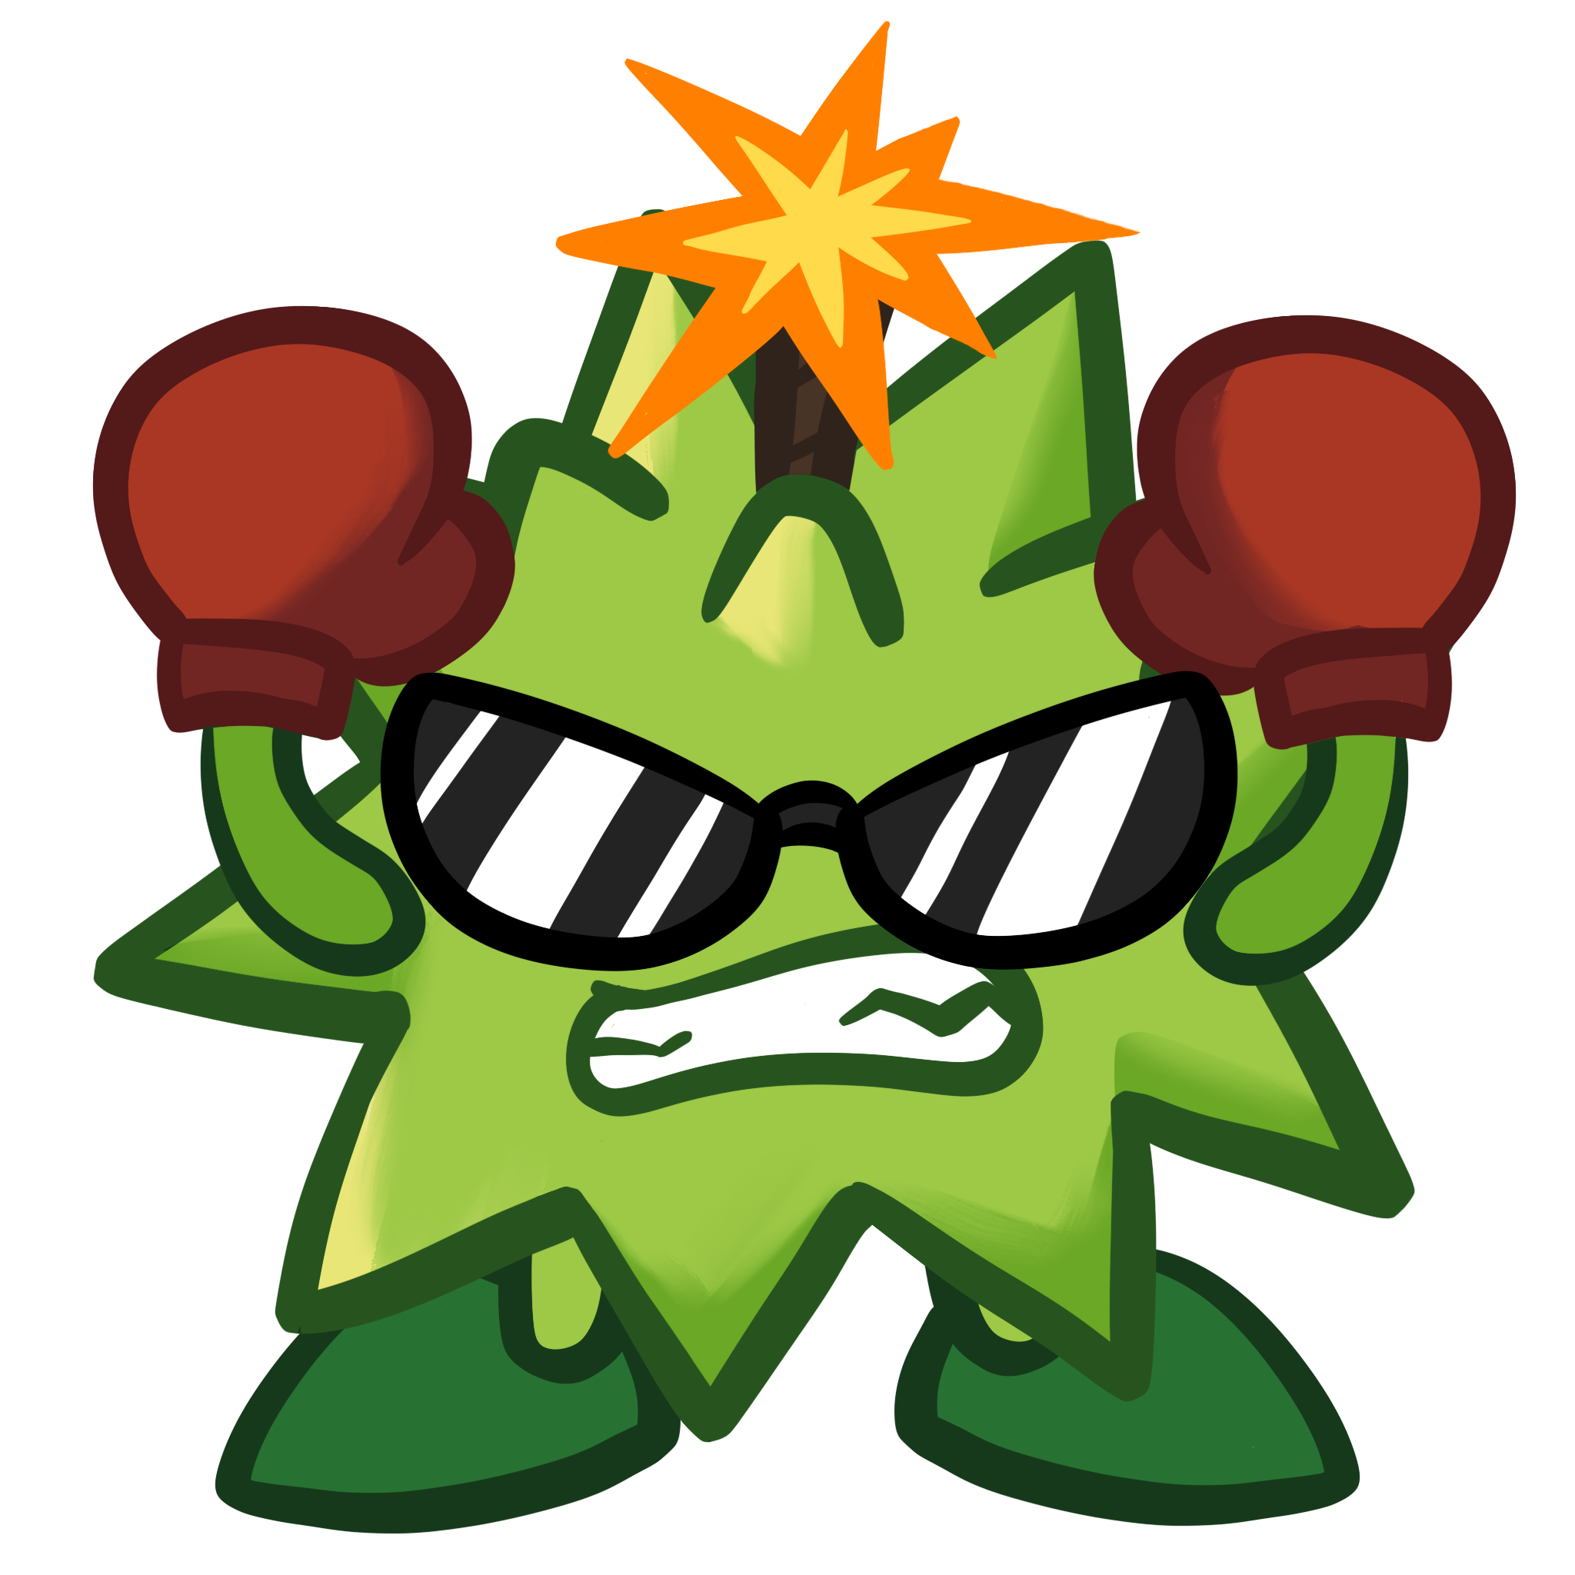 | ทุเรียนระเบิด | Durain Bomb | ทุเรียน + ระเบิด
MONSTER_CHIVE |  |  | กุ้ยช่ายสด |  | แค่กุ้ยช่ายมีชีวิต
MONSTER_BROCOLION | 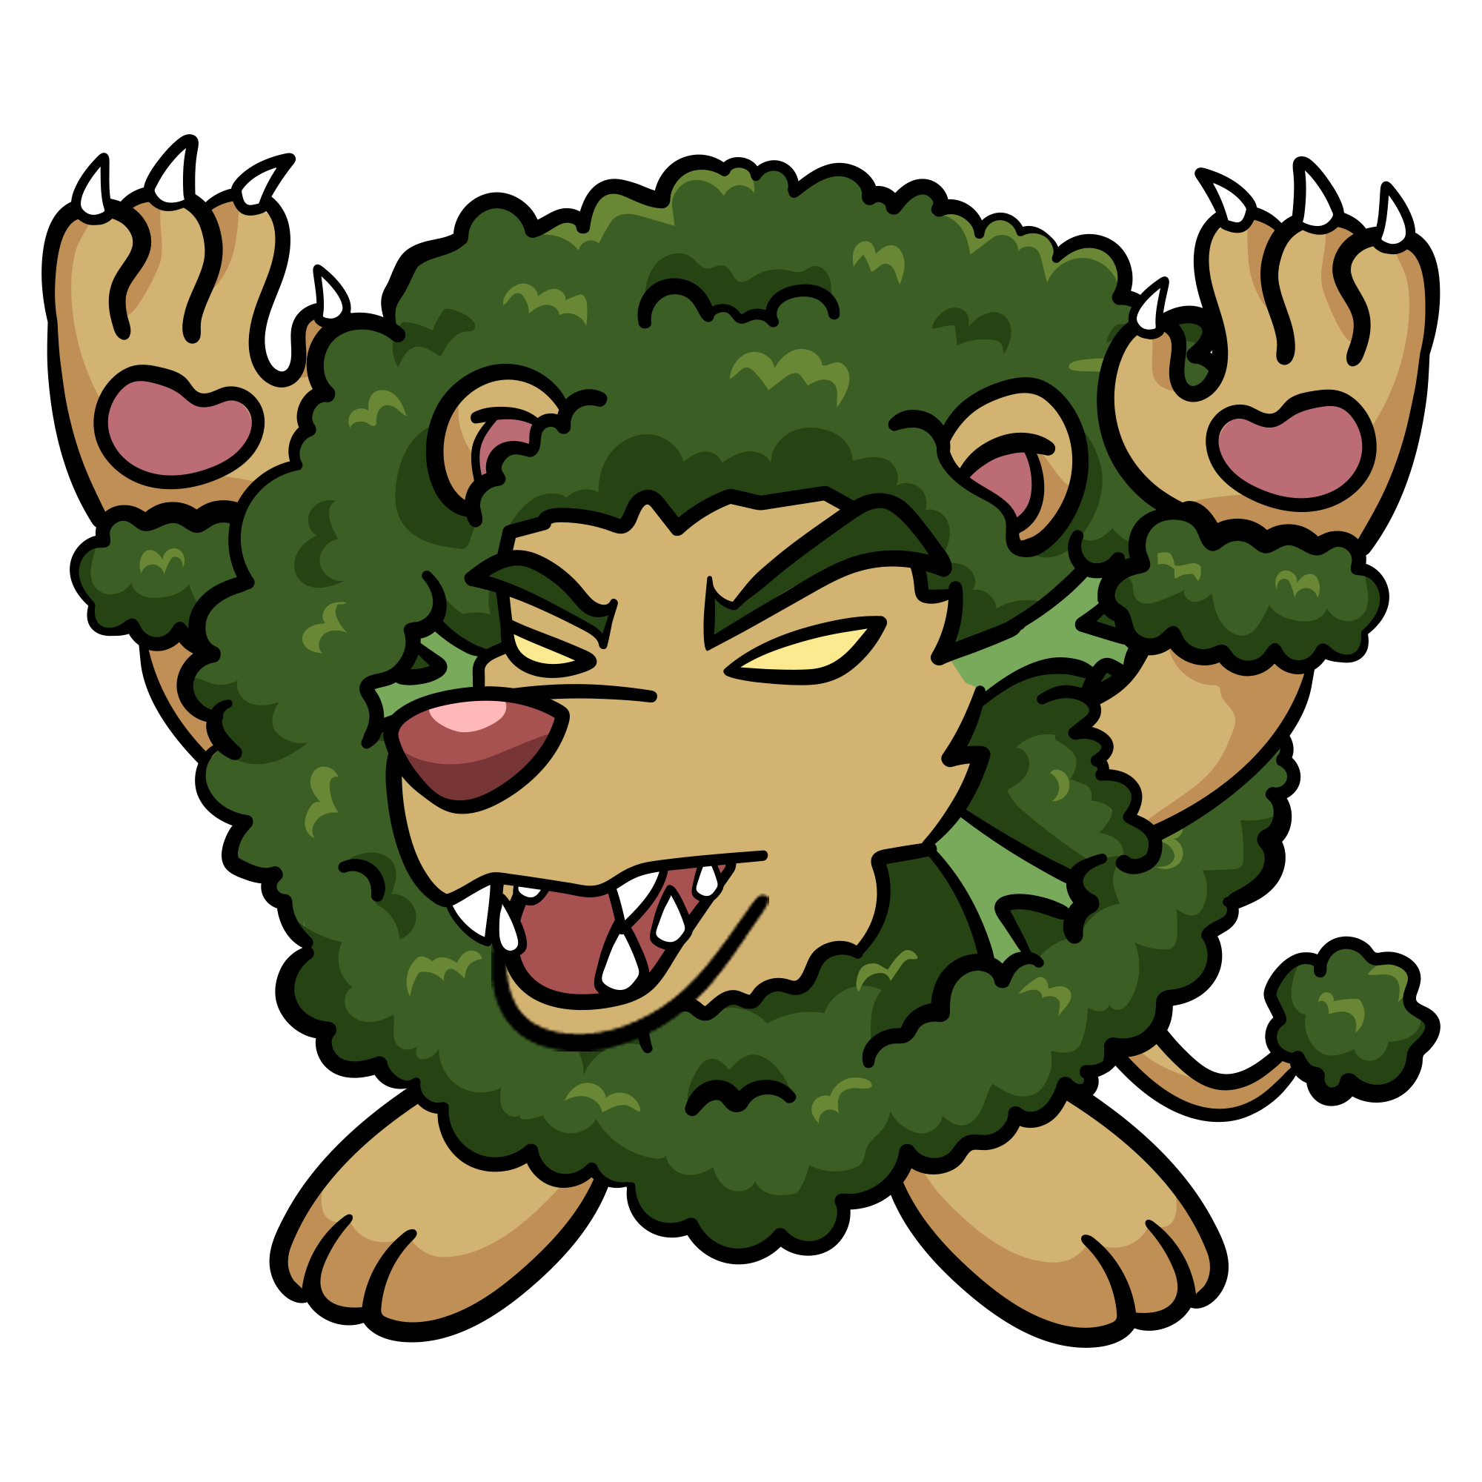 | 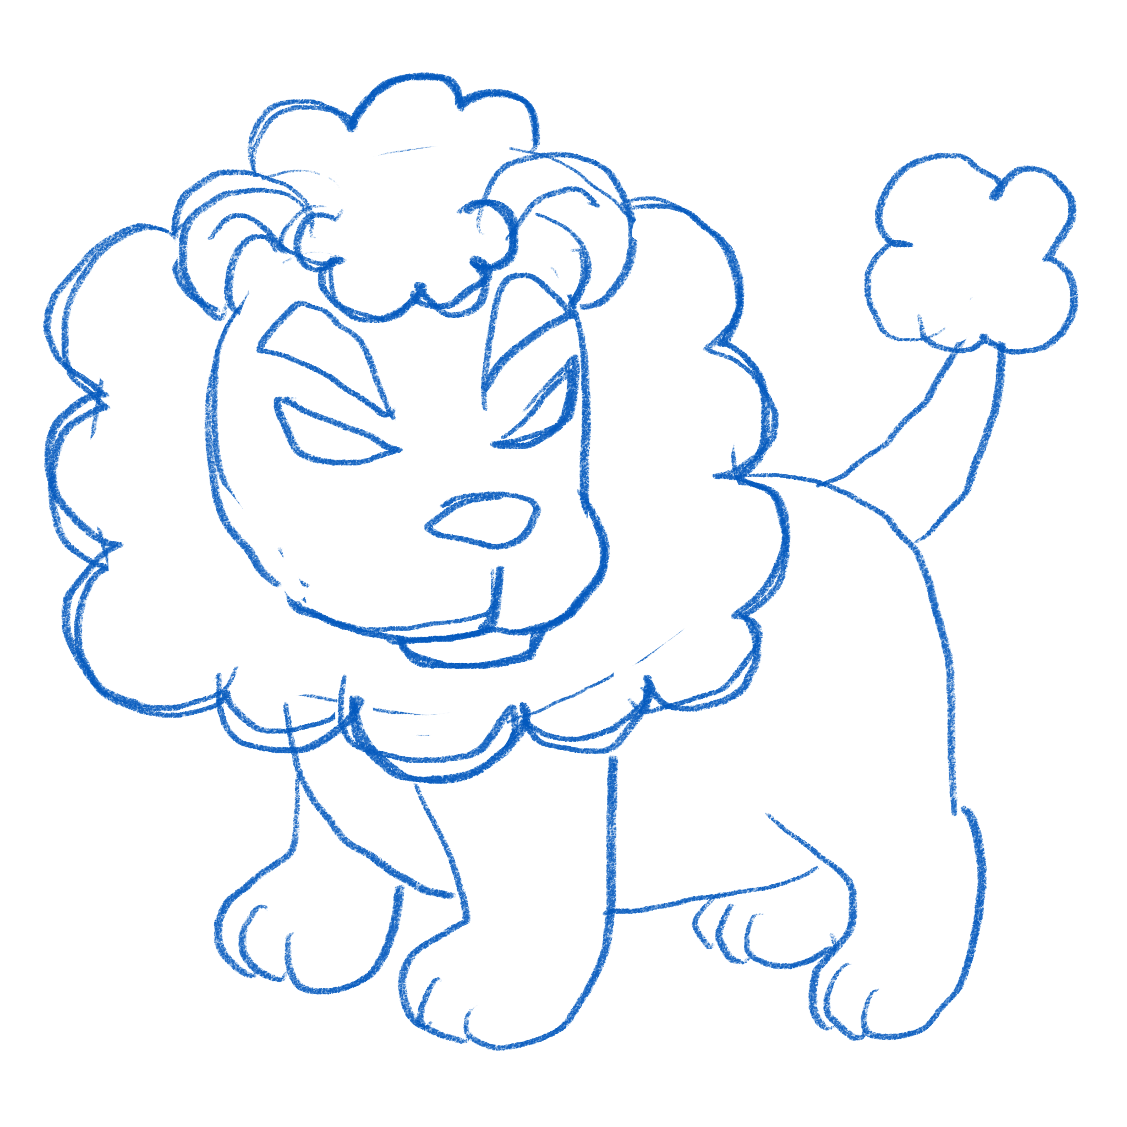 | สิงโตบล็อคโคลี่ | BrocoLion | สิงโต + บล็อกโคลี่
MONSTER_BANANAOCTOPUS | 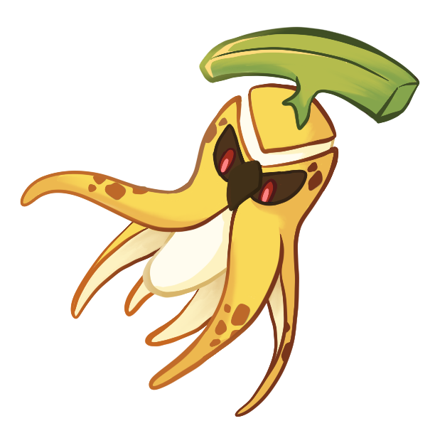 | 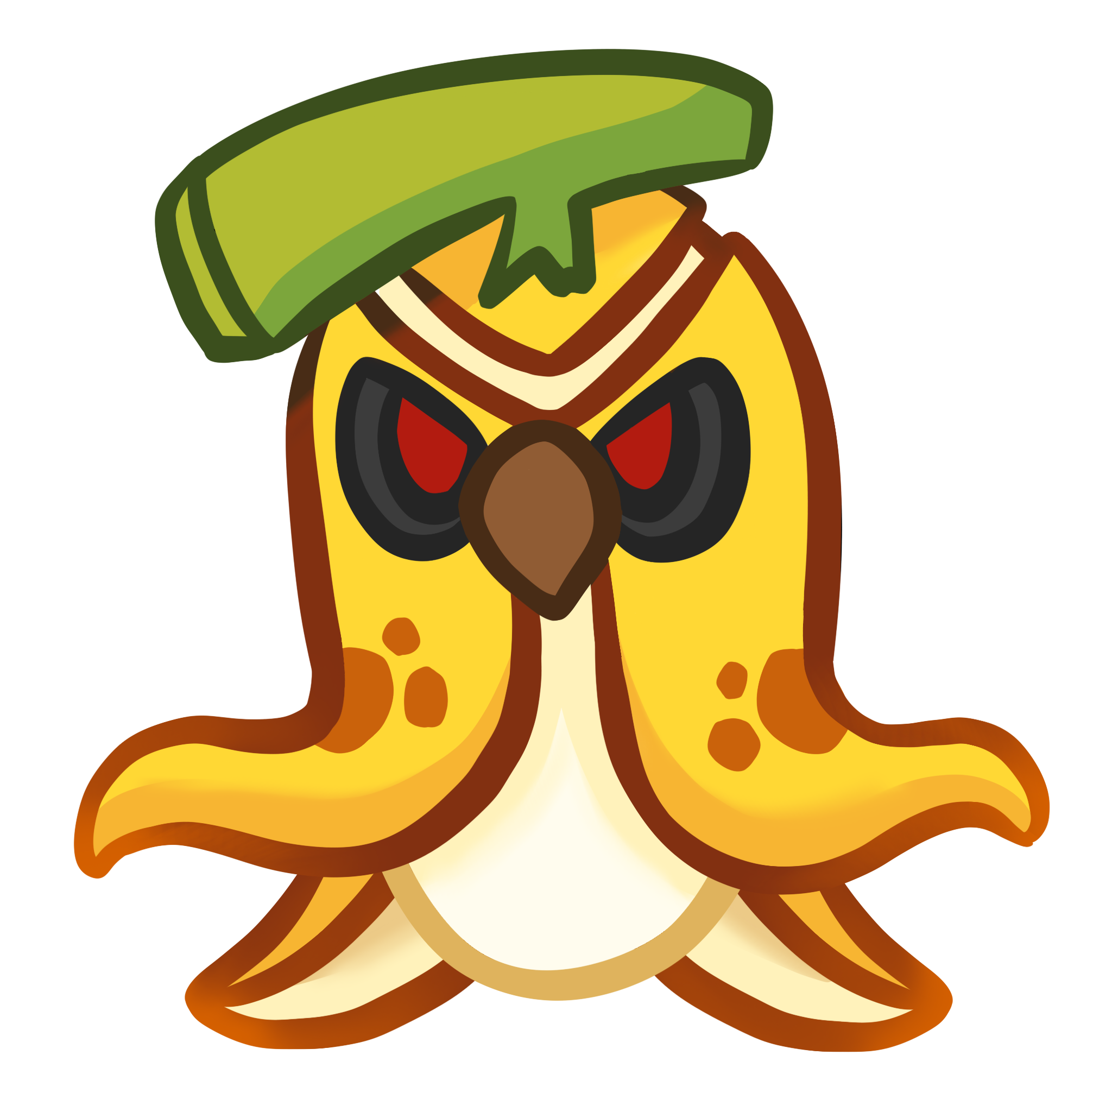 | หมึกกล้วย | Banana Octopus | หมึก + กล้วย
MONSTER_UBEECORN | 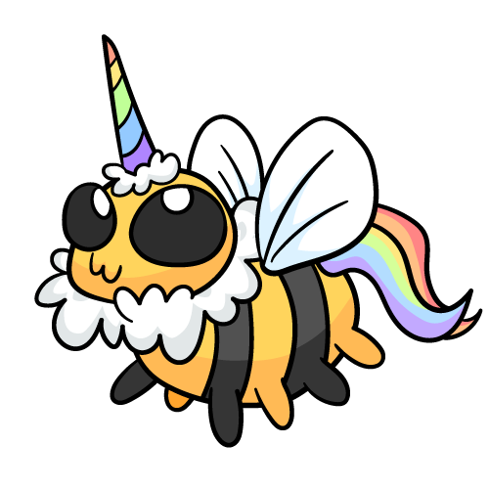 | 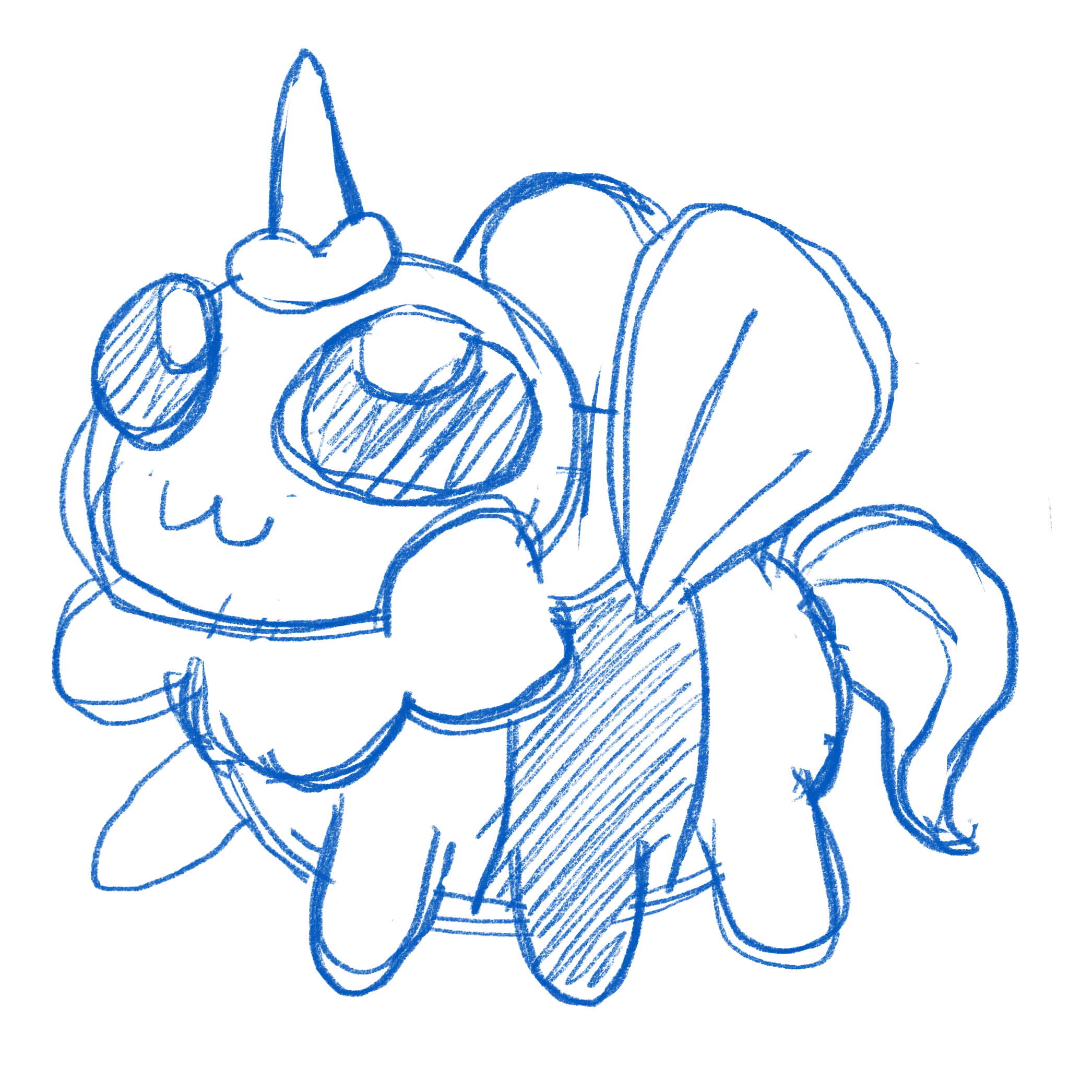 | ยูบีคอร์น | Ubeecorn | ผึ้ง + สายไหม
MONSTER_MONKEYCUPSSPICES | 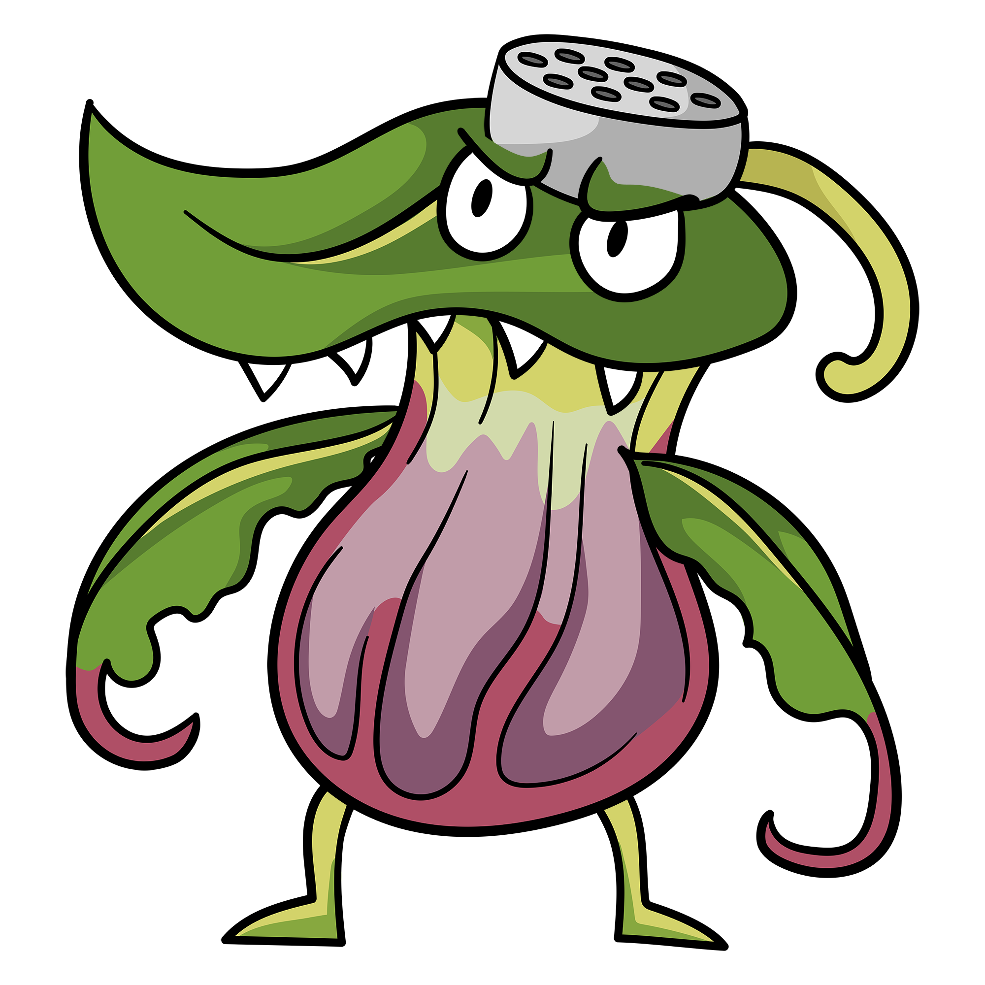 | 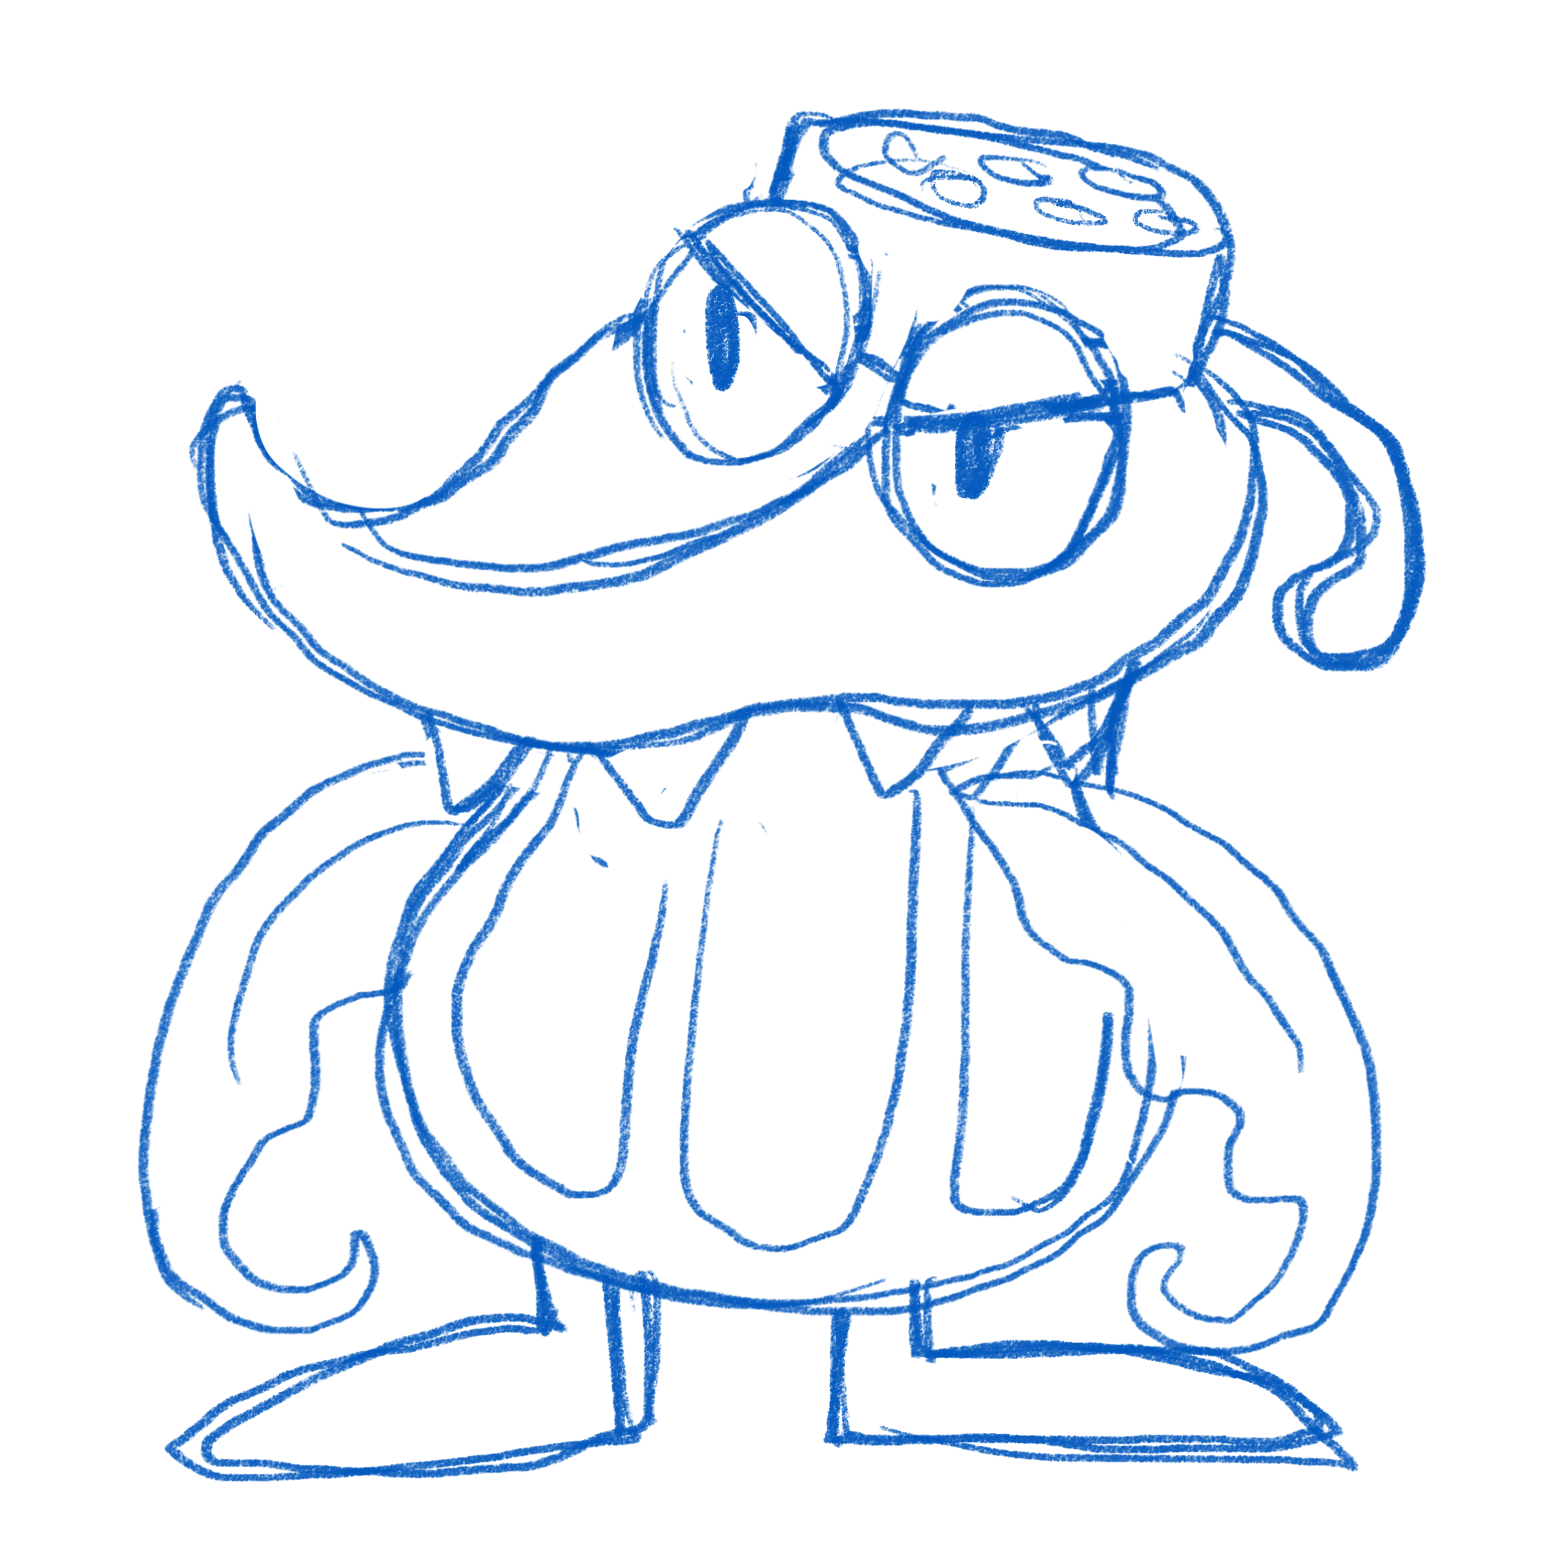 | ต้นหม้อข้าวหม้อแกง | MonkeyCupsSpices | หม้อข้าวหม้อแกงลิง + ขวดเครื่องปรุง
MONSTER_DEARBOKCHOY | 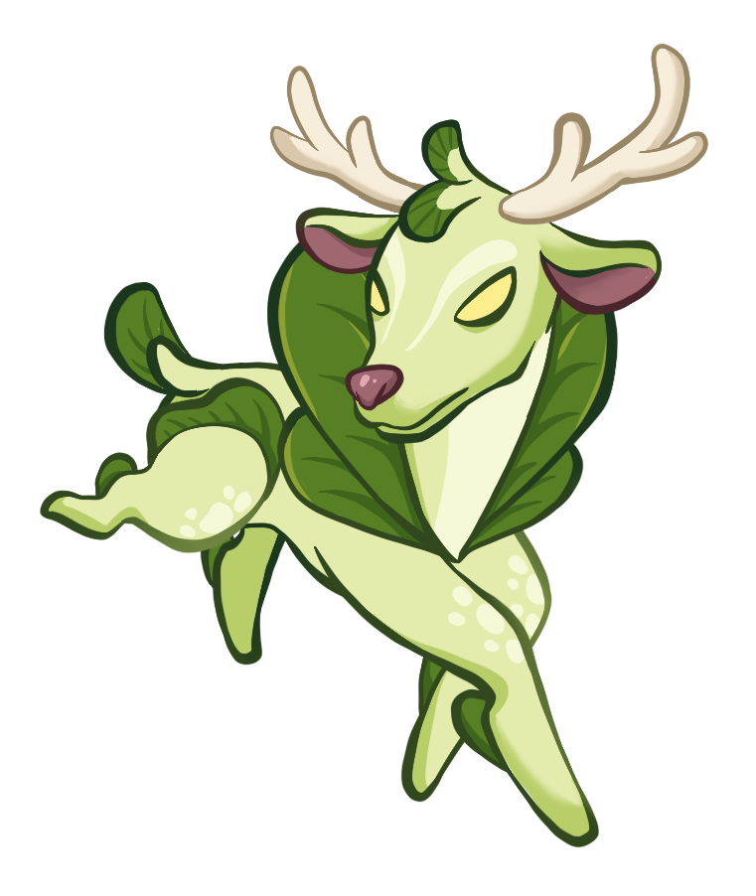 | 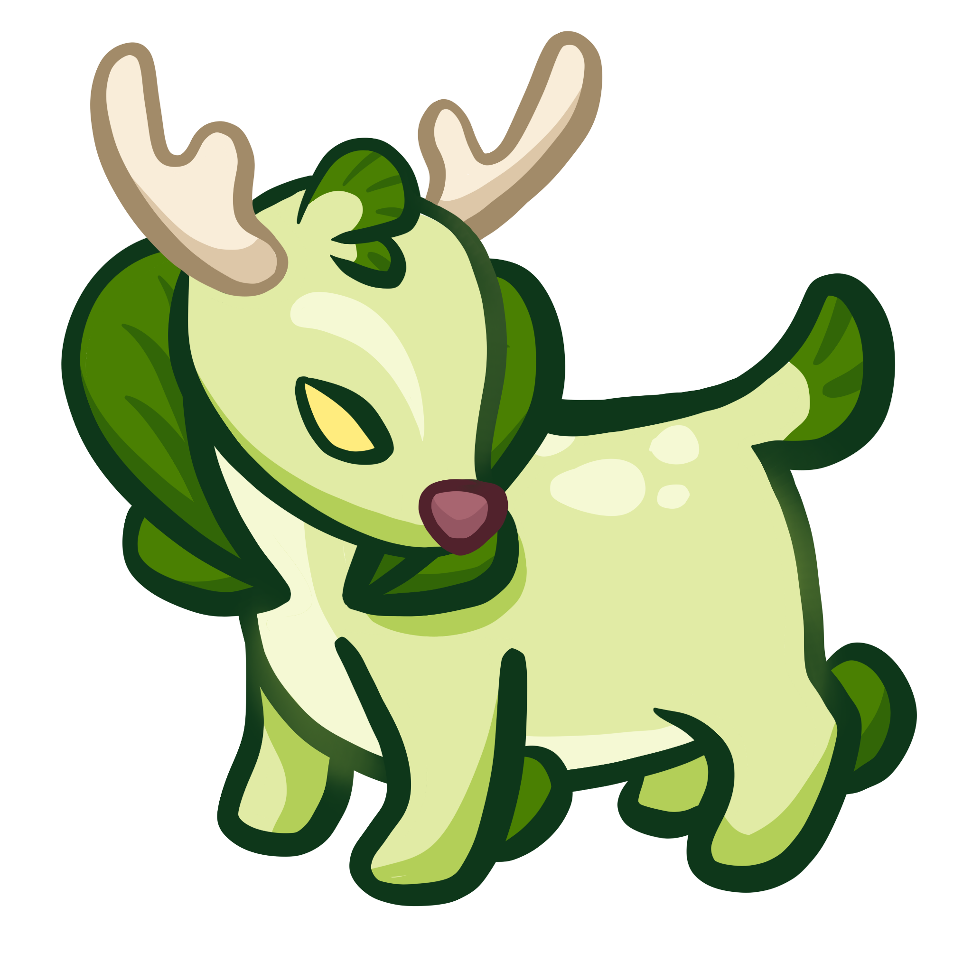 | กวางตุ้งฮ่องเต้ | DearBokchoy | กวาง + กวางตุ้งฮ่องเต้
MONSTER_JELLYUDON | 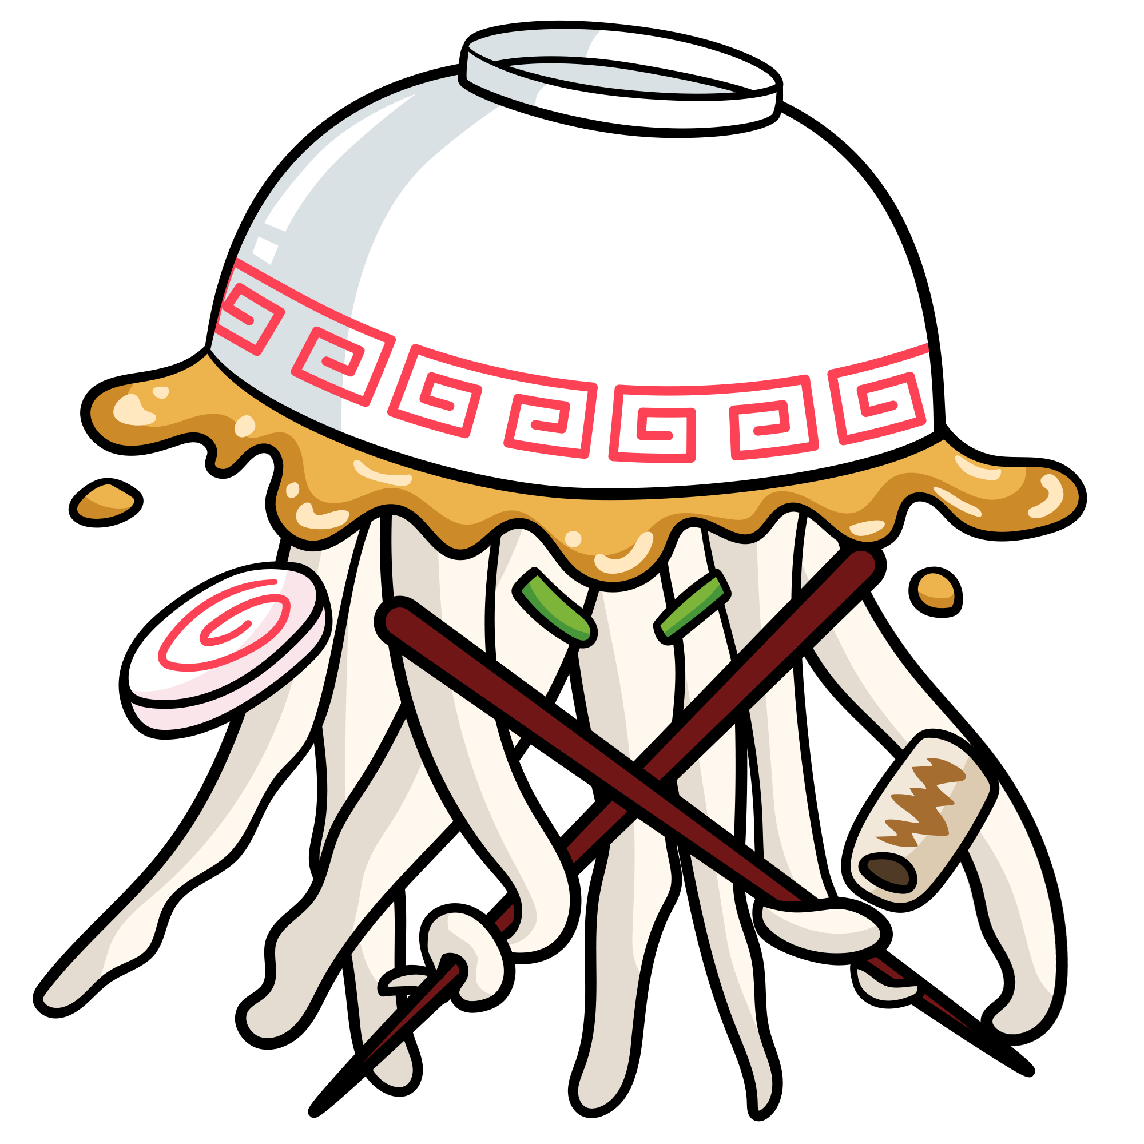 |  | แมงกะพรุนอูด้ง | Jelly Udon | แม่งกระพรุน + อูด้ง

